1. Media Luna abstracta
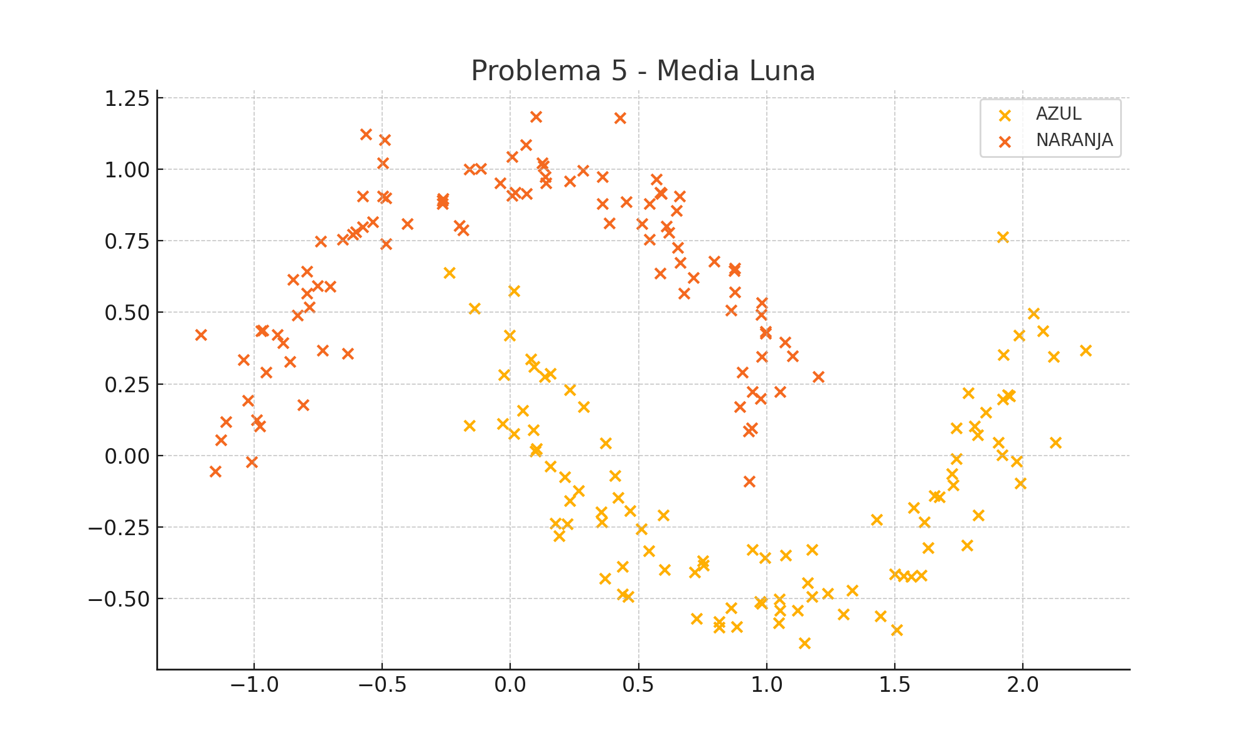
X1 | X2 | f(X1, X2) | Type
1.0527480877 | 0.22395268099 | -1 | NARANJA
1.201616074 | 0.27505585902 | -1 | NARANJA
0.061446577059 | 0.91386155357 | -1 | NARANJA
0.71468634091 | 0.62143232276 | -1 | NARANJA
-0.030668274301 | 0.11042757913 | 1 | AZUL
-0.61526825097 | 0.77333979344 | -1 | NARANJA
0.54238203304 | 0.87971136421 | -1 | NARANJA
-0.49848430091 | 1.0212991879 | -1 | NARANJA
-0.88654200481 | 0.39310127827 | -1 | NARANJA
1.9173579025 | 0.0028807087736 | 1 | AZUL
1.1762009069 | -0.32882862621 | 1 | AZUL
-1.1111886461 | 0.11742037052 | -1 | NARANJA
0.97267086054 | -0.5099260131 | 1 | AZUL
-0.49083646252 | 1.1032273855 | -1 | NARANJA
1.6731709163 | -0.14411760296 | 1 | AZUL
1.9207411518 | 0.19641030823 | 1 | AZUL
-0.73195653074 | 0.36696502342 | -1 | NARANJA
0.89499301506 | 0.17093428516 | -1 | NARANJA
0.059507799576 | 1.0847392909 | -1 | NARANJA
-1.2068577637 | 0.42173796814 | -1 | NARANJA
2.2428181892 | 0.36807726367 | 1 | AZUL
0.97750582775 | 0.49152271416 | -1 | NARANJA
0.54206967329 | 0.75486082854 | -1 | NARANJA
0.019135464658 | 0.91849077299 | -1 | NARANJA
0.088587657385 | 0.090376256699 | 1 | AZUL
-0.19934740621 | 0.8034083431 | -1 | NARANJA
0.59524830891 | -0.207510964 | 1 | AZUL
-0.9646315947 | 0.4384979473 | -1 | NARANJA
0.50990629797 | -0.25721016002 | 1 | AZUL
1.9209677433 | 0.76438748262 | 1 | AZUL
0.57005104514 | 0.96567095615 | -1 | NARANJA
-0.70405495313 | 0.59062207012 | -1 | NARANJA
0.13910649577 | 0.95255853051 | -1 | NARANJA
0.4665732839 | -0.19197519455 | 1 | AZUL
1.8109413833 | 0.1029617675 | 1 | AZUL
0.94463619426 | -0.32807144249 | 1 | AZUL
0.23078113426 | 0.95873487853 | -1 | NARANJA
0.86051504286 | -0.53242711069 | 1 | AZUL
0.43625287509 | -0.48484123829 | 1 | AZUL
-0.63479148264 | 0.35574121692 | -1 | NARANJA
-1.023224127 | 0.19138412697 | -1 | NARANJA
-0.65430054593 | 0.75438655115 | -1 | NARANJA
0.86076588339 | 0.50802038163 | -1 | NARANJA
0.35676976767 | -0.23153653107 | 1 | AZUL
0.79510184018 | 0.67770182315 | -1 | NARANJA
0.45931982097 | -0.49326141346 | 1 | AZUL
0.38563422829 | 0.81214783601 | -1 | NARANJA
1.7407255598 | 0.096824178377 | 1 | AZUL
1.4299153451 | -0.22442578655 | 1 | AZUL
0.98083466379 | 0.53455691623 | -1 | NARANJA
0.72568242813 | -0.56843424608 | 1 | AZUL
0.35940720923 | 0.97469731038 | -1 | NARANJA
0.88224574173 | -0.59821255277 | 1 | AZUL
-0.74126151271 | 0.74843252683 | -1 | NARANJA
1.5082464354 | -0.60788689466 | 1 | AZUL
0.2859147911 | 0.17130341414 | 1 | AZUL
-0.79339338495 | 0.64271476445 | -1 | NARANJA
1.2988716332 | -0.5549942521 | 1 | AZUL
0.26549868088 | -0.122182038 | 1 | AZUL
2.119015592 | 0.34571408181 | 1 | AZUL
1.9479181801 | 0.20800821035 | 1 | AZUL
-0.485966229 | 0.90019359167 | -1 | NARANJA
1.6549676894 | -0.14075546818 | 1 | AZUL
0.0054514464123 | 1.0438564985 | -1 | NARANJA
0.75393134186 | -0.38364837504 | 1 | AZUL
0.21219175234 | -0.075396405831 | 1 | AZUL
1.0727618179 | -0.34919949573 | 1 | AZUL
1.5736066837 | -0.18296243655 | 1 | AZUL
1.6021276257 | -0.41836724659 | 1 | AZUL
1.2366361474 | -0.48104495066 | 1 | AZUL
1.7387964619 | -0.011753672452 | 1 | AZUL
0.94075169032 | 0.097066604143 | -1 | NARANJA
-0.60223932807 | 0.78064450168 | -1 | NARANJA
-1.0420688148 | 0.3349174816 | -1 | NARANJA
1.7269170981 | -0.1026659169 | 1 | AZUL
1.5634854005 | -0.42203746482 | 1 | AZUL
-0.80778161965 | 0.17774871328 | -1 | NARANJA
-1.0108586009 | -0.02139810633 | -1 | NARANJA
-0.78355221239 | 0.51825841054 | -1 | NARANJA
-0.025480131127 | 0.28290853103 | 1 | AZUL
1.0521965586 | -0.54058951519 | 1 | AZUL
1.9898271226 | -0.096640511877 | 1 | AZUL
-0.18355556597 | 0.7883780335 | -1 | NARANJA
0.40876370475 | -0.070570192966 | 1 | AZUL
1.1009700518 | 0.34679978794 | -1 | NARANJA
0.28180687878 | 0.99510089953 | -1 | NARANJA
1.9837951094 | 0.41900856594 | 1 | AZUL
0.42092407343 | -0.14642817327 | 1 | AZUL
0.99508877756 | 0.43301125096 | -1 | NARANJA
-0.11725461748 | 1.0024540837 | -1 | NARANJA
0.36774481765 | -0.42984075618 | 1 | AZUL
0.65344348097 | 0.72628817392 | -1 | NARANJA
0.51341262544 | 0.80899301193 | -1 | NARANJA
0.4518053197 | 0.88659000268 | -1 | NARANJA
-0.26581547989 | 0.89070797002 | -1 | NARANJA
-0.0031540176853 | 0.41971882902 | 1 | AZUL
0.19007744805 | -0.27950429028 | 1 | AZUL
-0.16026781783 | 0.10531758223 | 1 | AZUL
1.8241206796 | -0.20842657158 | 1 | AZUL
0.97659335655 | 0.19974341506 | -1 | NARANJA
0.53994207673 | -0.33329677446 | 1 | AZUL
0.35366632905 | -0.19698158567 | 1 | AZUL
-0.56501331721 | 1.1219194443 | -1 | NARANJA
0.22100909635 | -0.23809554462 | 1 | AZUL
-0.53785277553 | 0.81736268484 | -1 | NARANJA
0.58992473687 | 0.91387809728 | -1 | NARANJA
-0.75253555311 | 0.59325130788 | -1 | NARANJA
0.17557537808 | -0.23669794183 | 1 | AZUL
0.15471765571 | 0.28653584274 | 1 | AZUL
-0.16078861846 | 1.0002689561 | -1 | NARANJA
-0.95386334722 | 0.28987675915 | -1 | NARANJA
-1.1506740994 | -0.054223277938 | -1 | NARANJA
0.12961442712 | 1.0120865868 | -1 | NARANJA
1.1207582403 | -0.54004381419 | 1 | AZUL
-0.14177488538 | 0.51400071201 | 1 | AZUL
0.58313092711 | 0.63658778694 | -1 | NARANJA
0.9927843787 | -0.35722995535 | 1 | AZUL
-0.7949919133 | 0.56586496556 | -1 | NARANJA
-0.97269142428 | 0.43428106118 | -1 | NARANJA
1.7800216483 | -0.3126886078 | 1 | AZUL
0.097423798489 | 0.0147799979 | 1 | AZUL
1.6157295919 | -0.23309741918 | 1 | AZUL
-0.04114739163 | 0.95118104609 | -1 | NARANJA
1.1470683549 | -0.65490211129 | 1 | AZUL
-0.90953373424 | 0.42204505586 | -1 | NARANJA
1.3334255846 | -0.4720245269 | 1 | AZUL
1.1774365887 | -0.49215759116 | 1 | AZUL
-0.23779611565 | 0.639195982 | 1 | AZUL
0.5843681612 | 0.91891806313 | -1 | NARANJA
1.9758571122 | -0.019473438549 | 1 | AZUL
-0.49833378264 | 0.90557088816 | -1 | NARANJA
1.7852808686 | 0.21785635961 | 1 | AZUL
1.9402286667 | 0.21180120364 | 1 | AZUL
0.61835922653 | 0.77891943803 | -1 | NARANJA
-0.97692307957 | 0.10349338708 | -1 | NARANJA
1.1584697959 | -0.44442731576 | 1 | AZUL
1.8542854159 | 0.15173793824 | 1 | AZUL
-0.40157508801 | 0.80929781688 | -1 | NARANJA
0.87504349105 | 0.57071466424 | -1 | NARANJA
1.4994130527 | -0.41489742127 | 1 | AZUL
-0.26246136932 | 0.89656529029 | -1 | NARANJA
0.92934599294 | 0.084796633136 | -1 | NARANJA
-1.1288817438 | 0.055047517437 | -1 | NARANJA
2.0406732052 | 0.49675561298 | 1 | AZUL
0.97976723965 | 0.34542352866 | -1 | NARANJA
2.1267402296 | 0.044807997736 | 1 | AZUL
0.98035645418 | -0.517949691 | 1 | AZUL
-0.84924600221 | 0.61548219209 | -1 | NARANJA
0.60907593629 | 0.80108641887 | -1 | NARANJA
0.10175974302 | 0.023647128626 | 1 | AZUL
0.13358938423 | 0.27607741603 | 1 | AZUL
0.64818784512 | 0.85469430035 | -1 | NARANJA
0.1243247252 | 1.022544659 | -1 | NARANJA
1.533710554 | -0.42054191569 | 1 | AZUL
0.23085520631 | -0.15750978643 | 1 | AZUL
0.74952182601 | -0.36805982468 | 1 | AZUL
1.8223562515 | 0.071617518084 | 1 | AZUL
1.045861499 | -0.5854497205 | 1 | AZUL
0.42665246127 | 1.1794476572 | -1 | NARANJA
1.9025542551 | 0.045989559908 | 1 | AZUL
0.67648216137 | 0.56709482746 | -1 | NARANJA
0.048914187542 | 0.157320554 | 1 | AZUL
0.07982065628 | 0.33578216879 | 1 | AZUL
-0.57736327581 | 0.79871083258 | -1 | NARANJA
0.87397248853 | 0.64490288863 | -1 | NARANJA
-0.85966735951 | 0.327363636 | -1 | NARANJA
0.93189020876 | -0.089698924588 | -1 | NARANJA
-0.26462065744 | 0.87980318097 | -1 | NARANJA
0.43722447661 | -0.38844806127 | 1 | AZUL
0.94447227059 | 0.22218938972 | -1 | NARANJA
0.81516199891 | -0.58110164225 | 1 | AZUL
0.13488957918 | 0.97360838992 | -1 | NARANJA
0.66027765835 | 0.90639195031 | -1 | NARANJA
0.099486234653 | 1.1840726569 | -1 | NARANJA
0.37127212004 | 0.043440667015 | 1 | AZUL
-0.83159458728 | 0.48968237378 | -1 | NARANJA
0.0069439837075 | 0.90778680812 | -1 | NARANJA
0.014727717841 | 0.5754598976 | 1 | AZUL
1.4444242275 | -0.56132225295 | 1 | AZUL
0.81419332644 | -0.60077805689 | 1 | AZUL
0.87600923841 | 0.6537390987 | -1 | NARANJA
0.15551977178 | -0.03806472094 | 1 | AZUL
0.60070584442 | -0.39915022457 | 1 | AZUL
0.358821866 | 0.88079161438 | -1 | NARANJA
0.66315104127 | 0.67467752963 | -1 | NARANJA
0.99577568842 | 0.4258770086 | -1 | NARANJA
0.23273138384 | 0.22980537247 | 1 | AZUL
-0.4863983951 | 0.73931668018 | -1 | NARANJA
0.09091174262 | 0.31072407249 | 1 | AZUL
0.013208837017 | 0.076565533299 | 1 | AZUL
0.90491674471 | 0.29087600024 | -1 | NARANJA
1.0717344126 | 0.39490828624 | -1 | NARANJA
0.71877036921 | -0.40718302996 | 1 | AZUL
1.6289608521 | -0.32147953235 | 1 | AZUL
1.9244200912 | 0.35191401169 | 1 | AZUL
2.0779134143 | 0.43581905404 | 1 | AZUL
1.7216981219 | -0.064353619637 | 1 | AZUL
1.0483544834 | -0.50137938583 | 1 | AZUL
-0.99009113646 | 0.12551562908 | -1 | NARANJA
-0.57673667789 | 0.90636868281 | -1 | NARANJA

2. Infinito A
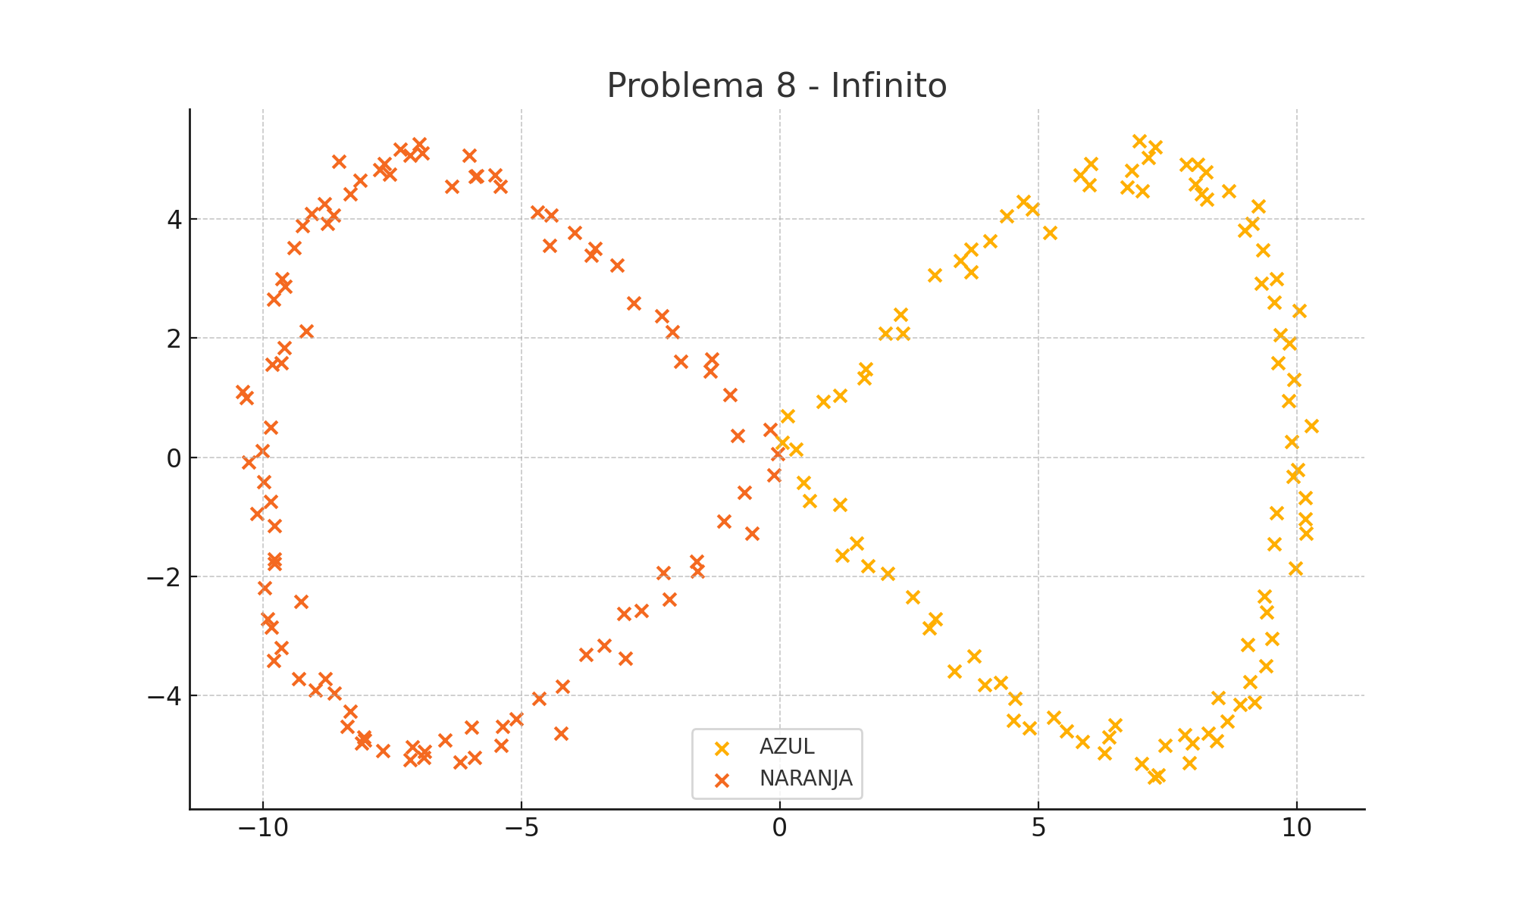
X1 | X2 | f(X1, X2) | Type
-0.035045347569 | 0.054704751688 | -1 | NARANJA
-0.19486724932 | 0.45979938337 | -1 | NARANJA
-0.81980805157 | 0.36822096887 | -1 | NARANJA
-0.96439925569 | 1.0568306449 | -1 | NARANJA
-1.3537753772 | 1.4456285315 | -1 | NARANJA
-1.3154700035 | 1.6482729368 | -1 | NARANJA
-1.9145694407 | 1.6051403552 | -1 | NARANJA
-2.0876864068 | 2.1021791402 | -1 | NARANJA
-2.2855192608 | 2.373695876 | -1 | NARANJA
-2.8271060993 | 2.5897407323 | -1 | NARANJA
-3.1570798991 | 3.2292449848 | -1 | NARANJA
-3.6480223441 | 3.3869572214 | -1 | NARANJA
-3.5773062826 | 3.512069425 | -1 | NARANJA
-3.9733185615 | 3.7692253416 | -1 | NARANJA
-4.4609993226 | 3.556151042 | -1 | NARANJA
-4.4253968561 | 4.0703630604 | -1 | NARANJA
-4.6967431942 | 4.1243560142 | -1 | NARANJA
-5.4155681635 | 4.5475640305 | -1 | NARANJA
-5.5129802064 | 4.745387579 | -1 | NARANJA
-5.8636426269 | 4.7267571589 | -1 | NARANJA
-5.8896845065 | 4.711274162 | -1 | NARANJA
-6.3465674415 | 4.5488360637 | -1 | NARANJA
-6.0082219884 | 5.0732234687 | -1 | NARANJA
-6.9161831233 | 5.1089940569 | -1 | NARANJA
-6.9777648401 | 5.2607392331 | -1 | NARANJA
-7.1576370752 | 5.0783250776 | -1 | NARANJA
-7.3397771277 | 5.1804791594 | -1 | NARANJA
-7.5481370736 | 4.7531775548 | -1 | NARANJA
-7.7400494431 | 4.837259479 | -1 | NARANJA
-7.6602003905 | 4.9352780315 | -1 | NARANJA
-8.1271468162 | 4.6482976013 | -1 | NARANJA
-8.5403935214 | 4.9684401245 | -1 | NARANJA
-8.3134052818 | 4.4243606208 | -1 | NARANJA
-8.6294204111 | 4.066389529 | -1 | NARANJA
-8.8146833318 | 4.2550961419 | -1 | NARANJA
-8.7520528852 | 3.9255838708 | -1 | NARANJA
-9.0629316727 | 4.0918865866 | -1 | NARANJA
-9.2409931306 | 3.8917255798 | -1 | NARANJA
-9.3945938572 | 3.5249991403 | -1 | NARANJA
-9.6372100639 | 3.0030051109 | -1 | NARANJA
-9.571142164 | 2.8720959614 | -1 | NARANJA
-9.7892526379 | 2.658269387 | -1 | NARANJA
-9.1654688066 | 2.1153933645 | -1 | NARANJA
-9.5835700285 | 1.8433714058 | -1 | NARANJA
-9.6544732543 | 1.5865630817 | -1 | NARANJA
-9.8170776715 | 1.5664959734 | -1 | NARANJA
-10.389641544 | 1.1016811609 | -1 | NARANJA
-10.325570103 | 1.0042171679 | -1 | NARANJA
-9.8554240469 | 0.50643765818 | -1 | NARANJA
-10.018906855 | 0.11439190939 | -1 | NARANJA
-10.280405743 | -0.079967207788 | -1 | NARANJA
-9.991446439 | -0.41149131959 | -1 | NARANJA
-10.110677072 | -0.94960183865 | -1 | NARANJA
-9.8607567283 | -0.74288753448 | -1 | NARANJA
-9.7803981637 | -1.1565582677 | -1 | NARANJA
-9.7871653853 | -1.7041594841 | -1 | NARANJA
-9.7730258931 | -1.792643963 | -1 | NARANJA
-9.9730973583 | -2.1946257997 | -1 | NARANJA
-9.9084304153 | -2.7118944263 | -1 | NARANJA
-9.8430636469 | -2.8559880495 | -1 | NARANJA
-9.2704284539 | -2.4248879094 | -1 | NARANJA
-9.6549156922 | -3.194771436 | -1 | NARANJA
-9.7982237003 | -3.4131284507 | -1 | NARANJA
-9.3076062625 | -3.7208798624 | -1 | NARANJA
-8.8035568505 | -3.7154655243 | -1 | NARANJA
-8.9910283023 | -3.912455843 | -1 | NARANJA
-8.6187674942 | -3.9641486971 | -1 | NARANJA
-8.3121049345 | -4.2652432789 | -1 | NARANJA
-8.3702444754 | -4.5226186575 | -1 | NARANJA
-8.0973063594 | -4.8011349741 | -1 | NARANJA
-8.0368568945 | -4.7482253337 | -1 | NARANJA
-7.6870758225 | -4.9338714072 | -1 | NARANJA
-8.0544428981 | -4.6978199217 | -1 | NARANJA
-7.1503270152 | -5.0837773545 | -1 | NARANJA
-7.10448723 | -4.8671468964 | -1 | NARANJA
-6.8694966924 | -4.9386437726 | -1 | NARANJA
-6.8978815207 | -5.0475677858 | -1 | NARANJA
-6.4874472073 | -4.754545183 | -1 | NARANJA
-6.1919945182 | -5.1163333565 | -1 | NARANJA
-5.9025256312 | -5.0406270253 | -1 | NARANJA
-5.9694284898 | -4.5344837992 | -1 | NARANJA
-5.3996573207 | -4.8370613704 | -1 | NARANJA
-5.3643164786 | -4.5274245597 | -1 | NARANJA
-5.1085805018 | -4.3934611465 | -1 | NARANJA
-4.2418930235 | -4.6359407795 | -1 | NARANJA
-4.6665599928 | -4.0541817486 | -1 | NARANJA
-4.2052128134 | -3.8425678837 | -1 | NARANJA
-3.7570650357 | -3.3191752485 | -1 | NARANJA
-3.3972764188 | -3.1618946207 | -1 | NARANJA
-2.9861446511 | -3.379276502 | -1 | NARANJA
-3.0182714205 | -2.6314562201 | -1 | NARANJA
-2.6803659761 | -2.5727998565 | -1 | NARANJA
-2.1367340962 | -2.3893966087 | -1 | NARANJA
-2.2594786805 | -1.9394649026 | -1 | NARANJA
-1.6073300952 | -1.749948268 | -1 | NARANJA
-1.5955924695 | -1.9157441352 | -1 | NARANJA
-1.0783345997 | -1.077633806 | -1 | NARANJA
-0.54677670135 | -1.27150441 | -1 | NARANJA
-0.68697989224 | -0.5949499768 | -1 | NARANJA
-0.11008337689 | -0.29453627609 | -1 | NARANJA
0.048067084344 | 0.25201552599 | 1 | AZUL
0.14308796232 | 0.69294857029 | 1 | AZUL
0.84393385075 | 0.93664176093 | 1 | AZUL
1.1660669449 | 1.039119817 | 1 | AZUL
1.6235627241 | 1.3254184188 | 1 | AZUL
1.6583718532 | 1.4853525843 | 1 | AZUL
2.0336527086 | 2.0831492063 | 1 | AZUL
2.3845150866 | 2.0874080294 | 1 | AZUL
2.334015044 | 2.4030358776 | 1 | AZUL
2.9923272694 | 3.0580692557 | 1 | AZUL
3.6994116962 | 3.1157511586 | 1 | AZUL
3.4959930579 | 3.3015963069 | 1 | AZUL
3.6935785134 | 3.5009184852 | 1 | AZUL
4.0575692992 | 3.6320358671 | 1 | AZUL
4.3931157841 | 4.0499279886 | 1 | AZUL
4.7063975212 | 4.3004526841 | 1 | AZUL
4.88959917 | 4.1645764669 | 1 | AZUL
5.2197822464 | 3.7775644329 | 1 | AZUL
5.985167968 | 4.5816874967 | 1 | AZUL
5.8150252881 | 4.738123065 | 1 | AZUL
6.0120189335 | 4.9296360908 | 1 | AZUL
6.7186222161 | 4.5398052657 | 1 | AZUL
6.802343574 | 4.8218339245 | 1 | AZUL
7.005736583 | 4.4709219247 | 1 | AZUL
6.9603264364 | 5.3149041094 | 1 | AZUL
7.2621482909 | 5.2123611859 | 1 | AZUL
7.1231777489 | 5.0300825371 | 1 | AZUL
7.8608625062 | 4.914084912 | 1 | AZUL
8.0823162114 | 4.9194407989 | 1 | AZUL
8.2493458381 | 4.7927339901 | 1 | AZUL
8.0450316893 | 4.5838085845 | 1 | AZUL
8.1605079011 | 4.4190714624 | 1 | AZUL
8.258178064 | 4.3299195447 | 1 | AZUL
8.6835529247 | 4.4742669078 | 1 | AZUL
9.262901268 | 4.2261170873 | 1 | AZUL
8.9918656775 | 3.8081903558 | 1 | AZUL
9.14608108 | 3.9326685471 | 1 | AZUL
9.3476942096 | 3.4837098361 | 1 | AZUL
9.3087920117 | 2.9259431939 | 1 | AZUL
9.6070161101 | 2.9923530254 | 1 | AZUL
9.5698925538 | 2.6099549261 | 1 | AZUL
10.045296214 | 2.4698372774 | 1 | AZUL
9.6755476507 | 2.0561694254 | 1 | AZUL
9.6322083967 | 1.5843721395 | 1 | AZUL
9.8558042593 | 1.9120009514 | 1 | AZUL
9.9516331639 | 1.3062476061 | 1 | AZUL
9.8372021128 | 0.9501038712 | 1 | AZUL
10.276597684 | 0.53096608049 | 1 | AZUL
9.9082036371 | 0.26464970324 | 1 | AZUL
10.019751469 | -0.2084391256 | 1 | AZUL
9.9290205871 | -0.32243901621 | 1 | AZUL
10.161678361 | -0.67597022927 | 1 | AZUL
9.6112498887 | -0.93260207242 | 1 | AZUL
10.165602951 | -1.0300067465 | 1 | AZUL
10.175568739 | -1.2750024307 | 1 | AZUL
9.5617185835 | -1.4594431156 | 1 | AZUL
9.968232175 | -1.8581054978 | 1 | AZUL
9.3712911544 | -2.3368809294 | 1 | AZUL
9.412165105 | -2.6005508158 | 1 | AZUL
9.5216918893 | -3.0472487777 | 1 | AZUL
9.0515583804 | -3.1477762135 | 1 | AZUL
9.4033416304 | -3.5014297562 | 1 | AZUL
9.1013454021 | -3.7668079833 | 1 | AZUL
9.1905984044 | -4.1190251451 | 1 | AZUL
8.480464151 | -4.0455891341 | 1 | AZUL
8.9100511176 | -4.1600303811 | 1 | AZUL
8.6508783662 | -4.4390053998 | 1 | AZUL
7.9805949055 | -4.8032875011 | 1 | AZUL
8.4518823886 | -4.7606752987 | 1 | AZUL
8.2863442694 | -4.6430430126 | 1 | AZUL
7.8375308757 | -4.6685212719 | 1 | AZUL
7.9165133779 | -5.1379830997 | 1 | AZUL
7.4514245287 | -4.8392733494 | 1 | AZUL
7.2431026866 | -5.3759527476 | 1 | AZUL
7.3203957121 | -5.3396103214 | 1 | AZUL
7.0042143953 | -5.1505751369 | 1 | AZUL
6.4791955452 | -4.4937802172 | 1 | AZUL
6.272231353 | -4.9712343448 | 1 | AZUL
6.3694267 | -4.7020548677 | 1 | AZUL
5.8468933778 | -4.7738810535 | 1 | AZUL
5.5480086938 | -4.5960539872 | 1 | AZUL
5.2977084539 | -4.3747386556 | 1 | AZUL
4.8222924856 | -4.547432725 | 1 | AZUL
4.5480789036 | -4.0474005038 | 1 | AZUL
4.5218624335 | -4.4270694875 | 1 | AZUL
4.2746413345 | -3.7902680122 | 1 | AZUL
3.9552829778 | -3.8202228759 | 1 | AZUL
3.7587587711 | -3.3422731615 | 1 | AZUL
3.3736282511 | -3.5891970835 | 1 | AZUL
3.0092017219 | -2.7151015245 | 1 | AZUL
2.8971774203 | -2.8670301723 | 1 | AZUL
2.5693103995 | -2.3507804969 | 1 | AZUL
2.0826365559 | -1.9505795233 | 1 | AZUL
1.7089925296 | -1.8207796007 | 1 | AZUL
1.4906079444 | -1.4482788293 | 1 | AZUL
1.1979670827 | -1.6465872248 | 1 | AZUL
1.1654087258 | -0.79810894367 | 1 | AZUL
0.57226212047 | -0.72754206853 | 1 | AZUL
0.45336366454 | -0.42638276152 | 1 | AZUL
0.30627142009 | 0.13190953419 | 1 | AZUL

3. Circulo doble abstracto
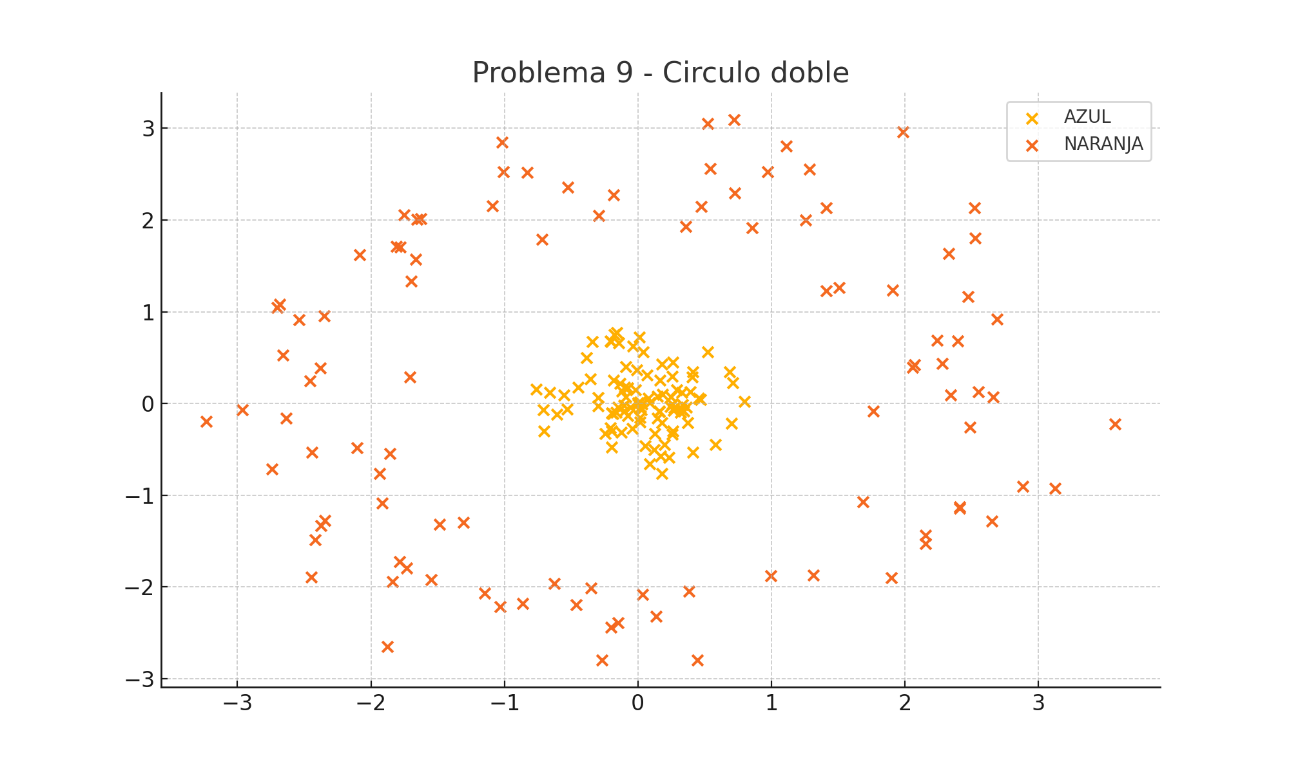
X1 | X2 | f(X1, X2) | Type
0.45669423208 | 0.056618156916 | 1 | AZUL
-0.20527834198 | 0.68497727833 | 1 | AZUL
-0.11842565687 | 0.13499983086 | 1 | AZUL
0.40904277852 | -0.53482604484 | 1 | AZUL
0.41299367802 | 0.34249482214 | 1 | AZUL
-0.76366148139 | 0.15244657568 | 1 | AZUL
0.2734077629 | -0.04763993929 | 1 | AZUL
-0.14454719711 | 0.660896992 | 1 | AZUL
0.17072233783 | -0.57645729293 | 1 | AZUL
-0.20366104927 | 0.67764099146 | 1 | AZUL
0.25474161423 | 0.29907007174 | 1 | AZUL
-0.196445363 | -0.10310244628 | 1 | AZUL
0.14601869609 | 0.078395613525 | 1 | AZUL
-0.55567098606 | 0.094702009595 | 1 | AZUL
0.16389084794 | 0.25061694127 | 1 | AZUL
0.37270391189 | -0.21043844466 | 1 | AZUL
0.18015775182 | -0.76280575698 | 1 | AZUL
-0.18658182416 | -0.11270341302 | 1 | AZUL
-0.70844312332 | -0.069746760391 | 1 | AZUL
0.016411555754 | -0.15030969333 | 1 | AZUL
-0.10766150771 | -0.017581143584 | 1 | AZUL
0.32997350778 | 0.12028844771 | 1 | AZUL
0.24928275097 | 0.07123260827 | 1 | AZUL
-0.038217888406 | 0.62322421164 | 1 | AZUL
0.26262052343 | -0.30026086065 | 1 | AZUL
-0.60697327336 | -0.11932650147 | 1 | AZUL
-0.17948155486 | 0.7509962911 | 1 | AZUL
0.023853382872 | -0.070072051889 | 1 | AZUL
0.068816549086 | 0.30844028647 | 1 | AZUL
-0.38765348894 | 0.49923060595 | 1 | AZUL
-0.15947692434 | 0.77403763689 | 1 | AZUL
0.14550792629 | -0.15654035261 | 1 | AZUL
-0.52871214876 | -0.061767441234 | 1 | AZUL
0.018089956 | -0.03767077185 | 1 | AZUL
0.054762054988 | -0.4587244309 | 1 | AZUL
-0.076605191887 | 0.16773718807 | 1 | AZUL
-0.1263397874 | -0.3121901934 | 1 | AZUL
0.014463131331 | 0.017507390607 | 1 | AZUL
0.12682887987 | -0.32499324022 | 1 | AZUL
0.17714716435 | -0.20900687975 | 1 | AZUL
0.0014207843178 | -0.0025606500596 | 1 | AZUL
-0.65977319629 | 0.12214003966 | 1 | AZUL
-0.16224120322 | -0.098887948132 | 1 | AZUL
0.57851936308 | -0.44802560265 | 1 | AZUL
-0.010975842577 | 0.36320403643 | 1 | AZUL
-0.24553152722 | -0.32862100013 | 1 | AZUL
0.25626628408 | -0.0042438531395 | 1 | AZUL
-0.09039939756 | 0.40029091481 | 1 | AZUL
0.7962227391 | 0.023969819865 | 1 | AZUL
0.39140696719 | 0.12853695422 | 1 | AZUL
0.68399782214 | 0.34773400515 | 1 | AZUL
0.33350345888 | -0.0097567098814 | 1 | AZUL
0.12191844578 | -0.50453838936 | 1 | AZUL
0.15758807727 | -0.087090320994 | 1 | AZUL
-0.29677031469 | -0.026649668329 | 1 | AZUL
0.03895785478 | 0.5638105446 | 1 | AZUL
-0.14896146069 | -0.040372898566 | 1 | AZUL
0.080049531491 | 0.055142863332 | 1 | AZUL
0.085620908581 | 0.0092502619678 | 1 | AZUL
0.46828419575 | 0.042393599128 | 1 | AZUL
-0.18515465183 | 0.25651323913 | 1 | AZUL
0.34187552396 | -0.080668683531 | 1 | AZUL
-0.044287962245 | -0.27467008303 | 1 | AZUL
-0.19876368569 | -0.29709928814 | 1 | AZUL
-0.076187394003 | -0.13248899491 | 1 | AZUL
0.28833563332 | 0.15051962029 | 1 | AZUL
0.1581459294 | -0.084564244038 | 1 | AZUL
0.0007849845884 | 0.0068973574313 | 1 | AZUL
-0.058783357109 | -0.038056406515 | 1 | AZUL
0.23305028476 | -0.58921276388 | 1 | AZUL
0.51975944719 | 0.56255921506 | 1 | AZUL
-0.19870822352 | -0.47575533988 | 1 | AZUL
0.19824555009 | -0.446924276 | 1 | AZUL
0.36458515272 | -0.04194710053 | 1 | AZUL
-0.10013785181 | 0.17716535565 | 1 | AZUL
0.088375460948 | -0.65704185289 | 1 | AZUL
0.32254344073 | -0.062198329899 | 1 | AZUL
0.2586423296 | -0.33657797089 | 1 | AZUL
0.26255500822 | 0.45219797883 | 1 | AZUL
-0.35884661642 | 0.26547043417 | 1 | AZUL
-0.13530084374 | 0.21544169913 | 1 | AZUL
0.013925474713 | -0.20203897426 | 1 | AZUL
0.18580691705 | 0.098581067008 | 1 | AZUL
-0.44686831282 | 0.17578469454 | 1 | AZUL
0.70954169636 | 0.22417770245 | 1 | AZUL
-0.3423671637 | 0.67179725916 | 1 | AZUL
-0.093078259933 | 0.070125216004 | 1 | AZUL
0.011990042714 | 0.72177317063 | 1 | AZUL
0.26446019625 | -0.078459300126 | 1 | AZUL
0.18121538174 | 0.43004827103 | 1 | AZUL
-0.018641350621 | 0.15215222456 | 1 | AZUL
0.40520665849 | 0.28957585072 | 1 | AZUL
0.24340555062 | -0.036865918736 | 1 | AZUL
-0.7035493552 | -0.30298590968 | 1 | AZUL
-0.10004738672 | -0.085935183302 | 1 | AZUL
0.31892815805 | -0.097957981743 | 1 | AZUL
0.027308250812 | -0.0029337011635 | 1 | AZUL
-0.20612545554 | -0.26492175677 | 1 | AZUL
-0.300362212 | 0.066429100044 | 1 | AZUL
0.69975687927 | -0.213987829 | 1 | AZUL
0.38214136188 | -2.0464958751 | -1 | NARANJA
-1.7500156816 | 2.0556571891 | -1 | NARANJA
-0.26864003209 | -2.7946629768 | -1 | NARANJA
2.2417468016 | 0.69011865592 | -1 | NARANJA
-1.6288097711 | 2.0169787555 | -1 | NARANJA
-2.7413624311 | -0.71128210763 | -1 | NARANJA
2.0575408157 | 0.39272875346 | -1 | NARANJA
0.85586684338 | 1.9145756712 | -1 | NARANJA
-0.83211045595 | 2.5175513589 | -1 | NARANJA
-1.0175051498 | 2.8507780399 | -1 | NARANJA
3.5712345183 | -0.22177098895 | -1 | NARANJA
1.3136962868 | -1.8697521623 | -1 | NARANJA
1.2539766227 | 1.9968281986 | -1 | NARANJA
-0.29403112621 | 2.0514446673 | -1 | NARANJA
-1.547213349 | -1.9188430054 | -1 | NARANJA
1.6860346754 | -1.0740196061 | -1 | NARANJA
-2.5389055487 | 0.91206419107 | -1 | NARANJA
1.1094620426 | 2.8068161324 | -1 | NARANJA
2.3273866605 | 1.6377528193 | -1 | NARANJA
2.1524510966 | -1.5272911374 | -1 | NARANJA
1.7623714574 | -0.084145286292 | -1 | NARANJA
0.35916488424 | 1.9272180272 | -1 | NARANJA
-3.2319606764 | -0.1944328421 | -1 | NARANJA
-2.6579439809 | 0.52450176085 | -1 | NARANJA
0.969355209 | 2.5232669124 | -1 | NARANJA
1.8962049419 | -1.9021560817 | -1 | NARANJA
1.2839380649 | 2.5522439243 | -1 | NARANJA
0.44632602722 | -2.7967922788 | -1 | NARANJA
-1.8797170071 | -2.6498510463 | -1 | NARANJA
-1.1468322552 | -2.0705565486 | -1 | NARANJA
-2.6338106152 | -0.16306516005 | -1 | NARANJA
2.2786141086 | 0.43816142084 | -1 | NARANJA
-0.52678709045 | 2.3595457685 | -1 | NARANJA
-2.3449391955 | -1.2766334749 | -1 | NARANJA
0.033436351745 | -2.0807412179 | -1 | NARANJA
-1.0900250087 | 2.1512049084 | -1 | NARANJA
2.3411451879 | 0.089757051114 | -1 | NARANJA
-0.14902298172 | -2.3897606074 | -1 | NARANJA
-1.665249699 | 1.5738350236 | -1 | NARANJA
-2.3793157515 | 0.38987005114 | -1 | NARANJA
-0.46093793307 | -2.1928716562 | -1 | NARANJA
-0.18472475621 | 2.2703086164 | -1 | NARANJA
2.5228268667 | 2.1330633696 | -1 | NARANJA
-2.3516128953 | 0.95543755017 | -1 | NARANJA
2.5235225784 | 1.8004069377 | -1 | NARANJA
-2.4163925802 | -1.4820666489 | -1 | NARANJA
-2.9632414835 | -0.070396078837 | -1 | NARANJA
-1.3061123816 | -1.2977270662 | -1 | NARANJA
2.6587867061 | 0.074769944312 | -1 | NARANJA
1.4081466853 | 2.1330914747 | -1 | NARANJA
-0.20225120248 | -2.4397191939 | -1 | NARANJA
0.52195143545 | 3.0513523698 | -1 | NARANJA
2.4847590601 | -0.25850184394 | -1 | NARANJA
2.6525033157 | -1.2802204627 | -1 | NARANJA
-1.4862744478 | -1.3179694926 | -1 | NARANJA
-2.4465593964 | -1.8946891744 | -1 | NARANJA
2.5519255584 | 0.13003512666 | -1 | NARANJA
-1.7097512039 | 0.29074254578 | -1 | NARANJA
-2.7030259269 | 1.0436520913 | -1 | NARANJA
-1.8579786116 | -0.5444644979 | -1 | NARANJA
-1.0308090201 | -2.2142464685 | -1 | NARANJA
2.8834018029 | -0.90370997465 | -1 | NARANJA
-1.7786123421 | 1.7089412214 | -1 | NARANJA
-0.35400482952 | -2.0134615893 | -1 | NARANJA
-1.8393782821 | -1.9394680318 | -1 | NARANJA
1.5082323136 | 1.2622961026 | -1 | NARANJA
-1.6967595711 | 1.3366271464 | -1 | NARANJA
-1.6568376203 | 2.0098137176 | -1 | NARANJA
2.4078590919 | -1.1448612673 | -1 | NARANJA
2.47155039 | 1.1658406297 | -1 | NARANJA
2.0726697835 | 0.41909393995 | -1 | NARANJA
-2.6814248347 | 1.0817208546 | -1 | NARANJA
-2.0864316203 | 1.6207536934 | -1 | NARANJA
0.72410982972 | 2.2970516287 | -1 | NARANJA
0.99458692656 | -1.8764027663 | -1 | NARANJA
-1.8114102022 | 1.7159855927 | -1 | NARANJA
3.1222352748 | -0.92533007153 | -1 | NARANJA
2.1537514128 | -1.4383959842 | -1 | NARANJA
1.9865850409 | 2.9639845019 | -1 | NARANJA
-2.4585626664 | 0.25036995192 | -1 | NARANJA
-2.1067997797 | -0.48458474423 | -1 | NARANJA
0.13628550914 | -2.3232385229 | -1 | NARANJA
2.411040702 | -1.1261918076 | -1 | NARANJA
-0.86253100504 | -2.1807622968 | -1 | NARANJA
1.4104002455 | 1.2303015837 | -1 | NARANJA
-1.9164069595 | -1.0877041175 | -1 | NARANJA
2.3947549717 | 0.67868342135 | -1 | NARANJA
-0.62852922744 | -1.9592435155 | -1 | NARANJA
-2.440414544 | -0.53324370626 | -1 | NARANJA
-1.7304336007 | -1.7905362673 | -1 | NARANJA
1.9098582746 | 1.2338798086 | -1 | NARANJA
-2.3751849687 | -1.3280419146 | -1 | NARANJA
0.71912180796 | 3.0942042474 | -1 | NARANJA
-1.9357788431 | -0.76595949615 | -1 | NARANJA
-1.786011577 | -1.7227468199 | -1 | NARANJA
-0.71871429022 | 1.7895252376 | -1 | NARANJA
-1.0083739495 | 2.5245530197 | -1 | NARANJA
0.47611104899 | 2.1508628837 | -1 | NARANJA
0.54027313462 | 2.5617589118 | -1 | NARANJA
2.6922634369 | 0.91788043961 | -1 | NARANJA

4. Cuadrantes
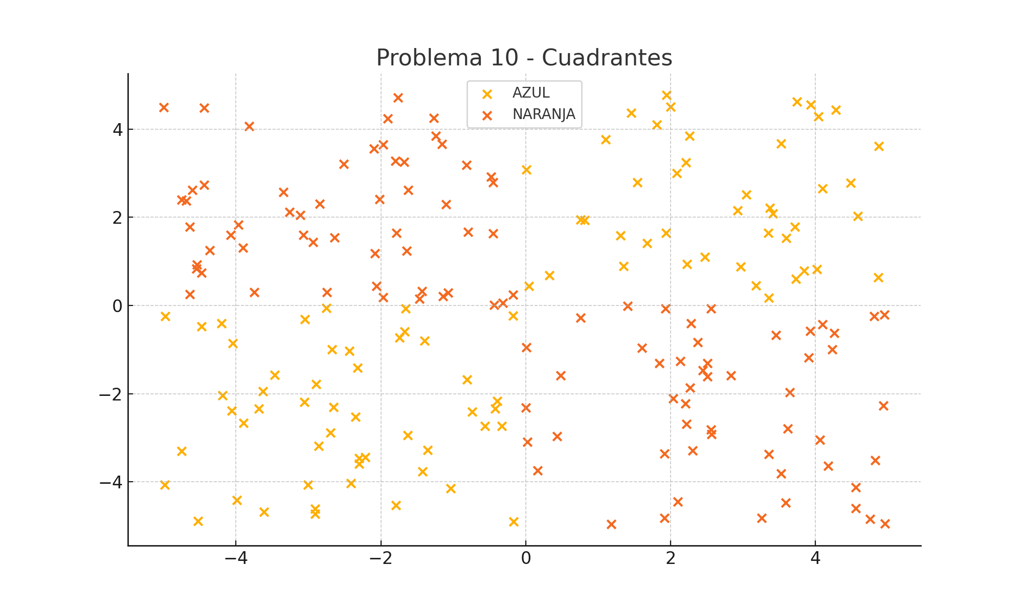
X1 | X2 | f(X1, X2) | Type
2.2228907048 | 0.93372347999 | 1 | AZUL
-3.0716273433 | 1.5972968118 | -1 | NARANJA
2.3026349234 | -3.2878006632 | -1 | NARANJA
3.4130311279 | 2.089698533 | 1 | AZUL
-1.7829225416 | 1.6468897015 | -1 | NARANJA
2.3217705141E-05 | -2.3118817472 | -1 | NARANJA
-2.8458371068 | 2.3030595631 | -1 | NARANJA
3.3670864787 | 2.2093126958 | 1 | AZUL
3.2519821129 | -4.8226176637 | -1 | NARANJA
3.9052652895 | -1.1784437515 | -1 | NARANJA
-0.31856359603 | 0.062843454163 | -1 | NARANJA
-4.476041093 | -0.46902826532 | 1 | AZUL
4.0608622904 | -3.0450151574 | -1 | NARANJA
-4.0438900675 | -0.85620602484 | 1 | AZUL
1.9361177295 | 1.6488888423 | 1 | AZUL
-2.8598773932 | -3.1863043888 | 1 | AZUL
0.0050086462689 | 3.0855624354 | 1 | AZUL
-1.6280822382 | -2.9417088411 | 1 | AZUL
-1.8007057587 | 3.2811926553 | -1 | NARANJA
0.75759051042 | -0.28018253889 | -1 | NARANJA
3.5221117312 | -3.8120186041 | -1 | NARANJA
-1.9725780785 | 0.18019728347 | -1 | NARANJA
2.2642600264 | -1.8651384619 | -1 | NARANJA
-2.8934452379 | -1.7873320497 | 1 | AZUL
-1.6472822024 | 1.2415814564 | -1 | NARANJA
0.16396468707 | -3.7442691016 | -1 | NARANJA
3.5915076491 | 1.5337623862 | 1 | AZUL
2.5037165414 | -1.6074551296 | -1 | NARANJA
-0.81635888112 | 3.1832362463 | -1 | NARANJA
-4.4412467433 | 2.7313013652 | -1 | NARANJA
0.019686249466 | -3.0958926954 | -1 | NARANJA
1.9170687889 | -3.3640289996 | -1 | NARANJA
-1.1559638426 | 3.6565920096 | -1 | NARANJA
2.1347760619 | -1.2654495565 | -1 | NARANJA
2.9216502854 | 2.1531994822 | 1 | AZUL
-4.7536740281 | -3.3016679793 | 1 | AZUL
-0.79649632215 | 1.6658962744 | -1 | NARANJA
0.481813683 | -1.5857666 | -1 | NARANJA
-0.33305568473 | -2.7277880794 | 1 | AZUL
-1.9074932876 | 4.2339068012 | -1 | NARANJA
2.2051656963 | -2.2203873935 | -1 | NARANJA
1.6738196053 | 1.4143850609 | 1 | AZUL
3.644478494 | -1.969266373 | -1 | NARANJA
-0.56581231049 | -2.7362112723 | 1 | AZUL
4.8670788841 | 0.63325499349 | 1 | AZUL
4.277415798 | 4.4334925033 | 1 | AZUL
1.8091020624 | 4.1030320063 | 1 | AZUL
-4.4438108297 | 4.4802834036 | -1 | NARANJA
-1.6557185297 | -0.068014706435 | 1 | AZUL
2.5644728984 | -2.9177805681 | -1 | NARANJA
-2.3022263219 | -3.4619266281 | 1 | AZUL
3.5842023083 | -4.4753643025 | -1 | NARANJA
-2.7448561004 | 0.30025007382 | -1 | NARANJA
4.9380808287 | -2.2694867106 | -1 | NARANJA
-4.638105596 | 1.785776648 | -1 | NARANJA
-4.4783955799 | 0.74585937666 | -1 | NARANJA
1.0991388194 | 3.763625811 | 1 | AZUL
-4.2026452584 | -0.40968489462 | 1 | AZUL
-2.6540294693 | -2.3009891122 | 1 | AZUL
-4.5287092514 | -4.8916760772 | 1 | AZUL
-2.9387845672 | 1.4403557736 | -1 | NARANJA
-2.3190161022 | -1.4109104481 | 1 | AZUL
2.2155540986 | -2.6845726083 | -1 | NARANJA
-4.5480600176 | 0.83126025315 | -1 | NARANJA
-2.0638137767 | 0.44155667612 | -1 | NARANJA
-4.9813519152 | -4.0675811671 | 1 | AZUL
-3.0062461264 | -4.0606715834 | 1 | AZUL
0.81325714222 | 1.9302350199 | 1 | AZUL
4.5577548301 | -4.595327731 | -1 | NARANJA
-1.7616736279 | 4.7187358128 | -1 | NARANJA
1.3082271943 | 1.5921411602 | 1 | AZUL
-2.2981542025 | -3.5953651713 | 1 | AZUL
0.75357976499 | 1.9454649172 | 1 | AZUL
-3.4638898739 | -1.5773036806 | 1 | AZUL
-0.45260333364 | 2.7934469095 | -1 | NARANJA
-4.6854941477 | 2.3769244367 | -1 | NARANJA
-2.4158255531 | -4.0261616983 | 1 | AZUL
-4.1899488356 | -2.0349439934 | 1 | AZUL
-1.4004031483 | -0.80342485902 | 1 | AZUL
3.5208485382 | 3.6742600053 | 1 | AZUL
-3.6305916153 | -1.9402571 | 1 | AZUL
-1.2389222684 | 3.8511875495 | -1 | NARANJA
1.3467806265 | 0.89329744066 | 1 | AZUL
-0.39630839043 | -2.1662077419 | 1 | AZUL
-3.6161493296 | -4.678467391 | 1 | AZUL
2.0815604794 | 3.0055608891 | 1 | AZUL
-2.6394072731 | 1.5438981784 | -1 | NARANJA
-1.273106022 | 4.2499327962 | -1 | NARANJA
-2.3473278741 | -2.5272849316 | 1 | AZUL
-2.0969975088 | 3.5530827288 | -1 | NARANJA
-1.7410688675 | -0.7237643125 | 1 | AZUL
-3.7517981955 | 0.3010368157 | -1 | NARANJA
-2.0853835432 | 1.1805654178 | -1 | NARANJA
-1.0706226164 | 0.2931687655 | -1 | NARANJA
3.3474222569 | 1.6429961014 | 1 | AZUL
4.0921954282 | -0.42696416814 | -1 | NARANJA
0.43134799419 | -2.9662656204 | -1 | NARANJA
-2.4357768687 | -1.0253350219 | 1 | AZUL
-0.45294218694 | 1.6331735018 | -1 | NARANJA
2.505895578 | -1.3099336701 | -1 | NARANJA
-3.3458683826 | 2.5714894084 | -1 | NARANJA
-3.8969136212 | -2.660962259 | 1 | AZUL
4.0372817419 | 4.284154302 | 1 | AZUL
-3.9024415915 | 1.3060477231 | -1 | NARANJA
3.4496403415 | -0.66589359925 | -1 | NARANJA
4.7510566208 | -4.8428071832 | -1 | NARANJA
2.5592490621 | -0.068427642777 | -1 | NARANJA
4.583220413 | 2.0295477896 | 1 | AZUL
4.9503300637 | -0.2077876855 | -1 | NARANJA
3.040541255 | 2.5125771492 | 1 | AZUL
-1.3518906577 | -3.2832882492 | 1 | AZUL
-4.9953206027 | 4.496621601 | -1 | NARANJA
-2.6734911433 | -1.0002020764 | 1 | AZUL
-1.4265933597 | -3.7603991441 | 1 | AZUL
4.2263336318 | -0.99939935525 | -1 | NARANJA
-1.4354259402 | 0.32989214513 | -1 | NARANJA
4.0203289225 | 0.82114633721 | 1 | AZUL
-1.6224452832 | 2.6195381969 | -1 | NARANJA
1.5379485839 | 2.7864629872 | 1 | AZUL
3.7429868871 | 4.6221134784 | 1 | AZUL
-0.42410593209 | -2.3403601123 | 1 | AZUL
-0.48024803243 | 2.9235928985 | -1 | NARANJA
-0.44021045285 | 0.010058998459 | -1 | NARANJA
-2.9061878076 | -4.6085423442 | 1 | AZUL
-1.0383110595 | -4.1480993315 | 1 | AZUL
-4.0713904439 | 1.6023580907 | -1 | NARANJA
1.4070120443 | -0.016526146612 | -1 | NARANJA
-1.6789919278 | 3.2562973415 | -1 | NARANJA
1.9985531091 | 4.5061085762 | 1 | AZUL
1.9168656953 | -4.8136790819 | -1 | NARANJA
2.4459852027 | -1.4728406185 | -1 | NARANJA
1.9431969773 | 4.7720921218 | 1 | AZUL
-4.362076469 | 1.2530697558 | -1 | NARANJA
4.5518841291 | -4.1280552873 | -1 | NARANJA
-0.17709797355 | 0.23782616963 | -1 | NARANJA
4.8702321936 | 3.6143046086 | 1 | AZUL
-1.7902499022 | -4.5331716076 | 1 | AZUL
-0.17301457938 | -0.22692305205 | 1 | AZUL
-3.0475509969 | -0.31030686887 | 1 | AZUL
2.2115069669 | 3.2390039763 | 1 | AZUL
2.828282271 | -1.5916992662 | -1 | NARANJA
4.4824685385 | 2.7821436609 | 1 | AZUL
-4.6398509899 | 0.25847188217 | -1 | NARANJA
4.9538138813 | -4.9410005586 | -1 | NARANJA
-1.1459185481 | 0.20593476182 | -1 | NARANJA
4.8073593282 | -0.23926929456 | -1 | NARANJA
-0.74250787002 | -2.4107524477 | 1 | AZUL
1.8462696894 | -1.3032312118 | -1 | NARANJA
3.3512668741 | 0.17029911628 | 1 | AZUL
3.7145402645 | 1.7791774118 | 1 | AZUL
-1.9716868889 | 3.6527287845 | -1 | NARANJA
-2.7540602906 | -0.053621244981 | 1 | AZUL
-3.0545907591 | -2.1930714795 | 1 | AZUL
-4.7536124143 | 2.3944800676 | -1 | NARANJA
3.1798787926 | 0.4469868376 | 1 | AZUL
3.9329522615 | 4.5523651571 | 1 | AZUL
2.3696068263 | -0.83945096149 | -1 | NARANJA
4.170567482 | -3.6393528499 | -1 | NARANJA
1.1804857355 | -4.956980436 | -1 | NARANJA
1.6015994532 | -0.96055056703 | -1 | NARANJA
-2.2138802332 | -3.4374113097 | 1 | AZUL
-3.6822927404 | -2.3448863732 | 1 | AZUL
3.9259885102 | -0.57468378524 | -1 | NARANJA
-3.1126786025 | 2.0473612036 | -1 | NARANJA
-3.9682241844 | 1.8323259273 | -1 | NARANJA
-0.16568985155 | -4.8957665771 | 1 | AZUL
-4.060123255 | -2.3824921048 | 1 | AZUL
-2.6993624353 | -2.8861708765 | 1 | AZUL
1.4557364708 | 4.3685357853 | 1 | AZUL
-1.6720691255 | -0.5873629427 | 1 | AZUL
3.7249774213 | 0.59683475928 | 1 | AZUL
-4.6008507117 | 2.6232938837 | -1 | NARANJA
0.0079864946965 | -0.94805307093 | -1 | NARANJA
2.557389237 | -2.819634005 | -1 | NARANJA
-2.9097084595 | -4.7243754011 | 1 | AZUL
-4.9741984317 | -0.23823546971 | 1 | AZUL
2.470756832 | 1.0974103421 | 1 | AZUL
-1.465117781 | 0.15384723223 | -1 | NARANJA
4.0930314802 | 2.6473984988 | 1 | AZUL
0.32175498978 | 0.6864500756 | 1 | AZUL
-1.1040427791 | 2.2904423301 | -1 | NARANJA
2.9682221661 | 0.87591587278 | 1 | AZUL
2.2605453653 | 3.8470610593 | 1 | AZUL
-4.5415303797 | 0.93218980019 | -1 | NARANJA
-0.81221427172 | -1.6756523772 | 1 | AZUL
2.2834665237 | -0.40737162311 | -1 | NARANJA
2.0355256019 | -2.1092435194 | -1 | NARANJA
-2.0159691437 | 2.4148112857 | -1 | NARANJA
3.8427818892 | 0.78565700269 | 1 | AZUL
1.9269036096 | -0.07333793949 | -1 | NARANJA
2.096085639 | -4.4524127996 | -1 | NARANJA
-3.820266444 | 4.0621979646 | -1 | NARANJA
3.3558170321 | -3.3737160024 | -1 | NARANJA
3.6140293045 | -2.7948927417 | -1 | NARANJA
4.8234975041 | -3.5034246872 | -1 | NARANJA
0.045669831708 | 0.44466268113 | 1 | AZUL
-3.2598650701 | 2.1143673953 | -1 | NARANJA
-2.5113552428 | 3.2097170814 | -1 | NARANJA
4.2605673557 | -0.62436324684 | -1 | NARANJA
-3.9854580355 | -4.4149997352 | 1 | AZUL

5. Blobls
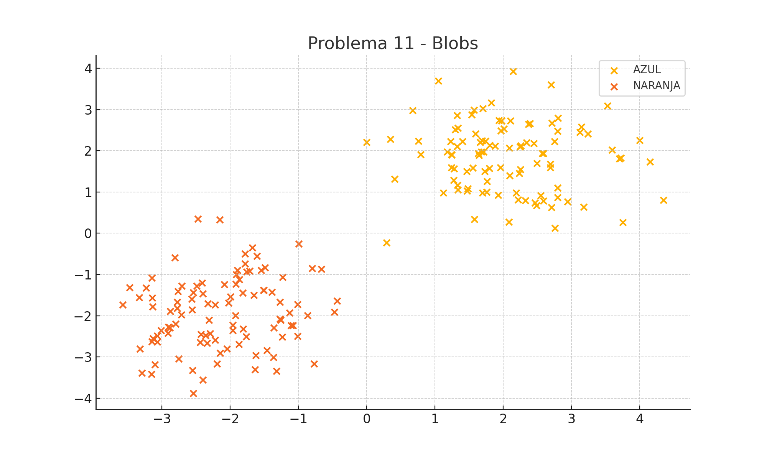
X1 | X2 | f(X1, X2) | Type
-3.1441378759 | -1.0796227479 | -1 | NARANJA
2.9437751376 | 0.76636447754 | 1 | AZUL
-1.8065419037 | -2.3227043838 | -1 | NARANJA
2.2566981167 | 2.1282170959 | 1 | AZUL
-1.7816066321 | -0.73607269471 | -1 | NARANJA
1.8233319089 | 3.1643371242 | 1 | AZUL
-2.5568335574 | -1.8540696255 | -1 | NARANJA
-3.0648150842 | -2.4855856249 | -1 | NARANJA
1.2789214055 | 1.5628638047 | 1 | AZUL
2.6897938226 | 1.6747805663 | 1 | AZUL
-1.8711483967 | -2.692128159 | -1 | NARANJA
-2.4086493539 | -1.200249824 | -1 | NARANJA
-1.266597159 | -2.0762052629 | -1 | NARANJA
-1.5118699878 | -1.3802415269 | -1 | NARANJA
-1.2290594841 | -1.0682912043 | -1 | NARANJA
2.688640464 | 1.599758338 | 1 | AZUL
-2.7637621155 | -1.4118412596 | -1 | NARANJA
-3.0627883075 | -2.6398980812 | -1 | NARANJA
-1.9152532756 | -1.2330303806 | -1 | NARANJA
-1.1028237499 | -2.2353250796 | -1 | NARANJA
1.6365935714 | 1.9418411908 | 1 | AZUL
1.2769076371 | 1.2883659559 | 1 | AZUL
-3.1287106832 | -2.557687724 | -1 | NARANJA
3.1425648728 | 2.5845790047 | 1 | AZUL
-2.2155587009 | -2.593320171 | -1 | NARANJA
2.4501083212 | 2.1803042564 | 1 | AZUL
-1.3204777218 | -3.3448187267 | -1 | NARANJA
2.587651783 | 1.9428426709 | 1 | AZUL
-2.7502073112 | -3.0480155016 | -1 | NARANJA
0.76141591339 | 2.2347264522 | 1 | AZUL
-1.9571134634 | -2.2257018369 | -1 | NARANJA
2.4652110479 | 0.74189397881 | 1 | AZUL
1.2420358166 | 1.9096901123 | 1 | AZUL
4.3445212577 | 0.80291908807 | 1 | AZUL
-0.79855250858 | -0.8482231541 | -1 | NARANJA
2.7990079452 | 0.87121785374 | 1 | AZUL
-3.1486539056 | -3.4175807143 | -1 | NARANJA
1.9263944758 | 0.92416729175 | 1 | AZUL
2.1908329103 | 0.97965396482 | 1 | AZUL
-3.2884221738 | -3.391586967 | -1 | NARANJA
1.5552064641 | 1.5873001059 | 1 | AZUL
-1.8911552378 | -0.89608034188 | -1 | NARANJA
-1.5039957173 | -1.3814080936 | -1 | NARANJA
1.482150581 | 1.0843095542 | 1 | AZUL
0.40889173202 | 1.3116994445 | 1 | AZUL
0.29524233628 | -0.22588976413 | 1 | AZUL
-1.7143270507 | -0.91863057102 | -1 | NARANJA
-2.5359931406 | -3.883566616 | -1 | NARANJA
1.6998629557 | 3.025549547 | 1 | AZUL
-0.99251486535 | -0.25126132904 | -1 | NARANJA
-2.4895526049 | -1.2758216924 | -1 | NARANJA
-1.5441517992 | -0.89890204914 | -1 | NARANJA
0.0023515774519 | 2.2125795409 | 1 | AZUL
1.2954995776 | 2.5139520282 | 1 | AZUL
-2.145987216 | -2.910573607 | -1 | NARANJA
2.341476407 | 2.2029413571 | 1 | AZUL
-1.232533599 | -2.5193544798 | -1 | NARANJA
2.7960810131 | 2.4793559926 | 1 | AZUL
-3.1423379491 | -2.6309151863 | -1 | NARANJA
-1.1272786142 | -1.9270881175 | -1 | NARANJA
0.67394465082 | 2.9773693456 | 1 | AZUL
-1.2658305798 | -1.6719051659 | -1 | NARANJA
-1.9915585184 | -1.5397429396 | -1 | NARANJA
1.1821820825 | 1.9781514349 | 1 | AZUL
1.7284794958 | 1.5045378071 | 1 | AZUL
1.57748751 | 0.33720371467 | 1 | AZUL
1.6654840084 | 2.2123923398 | 1 | AZUL
-2.3569242355 | -2.4814200897 | -1 | NARANJA
2.4893266352 | 0.67844412798 | 1 | AZUL
-2.0810729755 | -1.2455351023 | -1 | NARANJA
-3.1368339763 | -1.5690863714 | -1 | NARANJA
2.0925349262 | 1.3956310833 | 1 | AZUL
1.5392346078 | 2.8760163117 | 1 | AZUL
2.3955087707 | 2.6647285369 | 1 | AZUL
1.7132441995 | 1.9762883166 | 1 | AZUL
1.6790089306 | 1.9729534651 | 1 | AZUL
-1.0088915173 | -2.4954352475 | -1 | NARANJA
-2.3367060571 | -2.6689430406 | -1 | NARANJA
2.7081937862 | 0.6310403332 | 1 | AZUL
2.7950220826 | 1.0991293329 | 1 | AZUL
-1.6196077459 | -2.9602305621 | -1 | NARANJA
2.0822811743 | 0.2749675984 | 1 | AZUL
-1.3854769861 | -1.4284027455 | -1 | NARANJA
-2.0420778322 | -2.8036009168 | -1 | NARANJA
-3.3311345484 | -1.5608133196 | -1 | NARANJA
2.755819185 | 0.12448455445 | 1 | AZUL
1.7563211455 | 1.0020262301 | 1 | AZUL
3.723333643 | 1.8248737716 | 1 | AZUL
2.1080784797 | 2.7273180251 | 1 | AZUL
-1.6721524726 | -0.34809906892 | -1 | NARANJA
1.8023085483 | 2.1371482322 | 1 | AZUL
-1.7570257948 | -0.93358691795 | -1 | NARANJA
-2.0184923564 | -1.684114995 | -1 | NARANJA
3.9967668597 | 2.2588771239 | 1 | AZUL
1.9407069305 | 2.7407717079 | 1 | AZUL
3.2426037298 | 2.4130480301 | 1 | AZUL
1.3366216034 | 2.5572812077 | 1 | AZUL
2.2342337038 | 1.4567007788 | 1 | AZUL
-2.3229108669 | -1.7086141509 | -1 | NARANJA
-1.357981221 | -2.2952514399 | -1 | NARANJA
-3.132516082 | -1.7801754016 | -1 | NARANJA
-2.773707228 | -1.6674997868 | -1 | NARANJA
2.7530826989 | 2.2260497466 | 1 | AZUL
1.0519931899 | 3.6968460562 | 1 | AZUL
-3.315569121 | -2.807509625 | -1 | NARANJA
0.79352172206 | 1.9155721666 | 1 | AZUL
-2.9022551714 | -2.275593031 | -1 | NARANJA
2.1436425029 | 3.9299633622 | 1 | AZUL
-2.3949191253 | -3.5540789238 | -1 | NARANJA
-1.7617802754 | -2.5114410173 | -1 | NARANJA
-2.8814638307 | -2.2886616694 | -1 | NARANJA
3.5266345579 | 3.0911858443 | 1 | AZUL
-1.4851394814 | -0.83648248599 | -1 | NARANJA
1.5714450412 | 2.9889751713 | 1 | AZUL
-2.7719006089 | -1.8205273648 | -1 | NARANJA
2.5868542352 | 0.78992488598 | 1 | AZUL
1.3318964463 | 1.1639380534 | 1 | AZUL
2.3231738605 | 0.79295306963 | 1 | AZUL
-3.228461559 | -1.329536548 | -1 | NARANJA
-2.7982198702 | -2.1991036526 | -1 | NARANJA
-1.0773288861 | -2.2357417586 | -1 | NARANJA
1.8814692202 | 2.1192294549 | 1 | AZUL
-2.2911867143 | -2.4302927883 | -1 | NARANJA
3.1228269581 | 2.4465499169 | 1 | AZUL
1.239581407 | 1.5930635256 | 1 | AZUL
-1.9108544283 | -1.0043960326 | -1 | NARANJA
1.7984007142 | 1.5811326997 | 1 | AZUL
-0.4334312346 | -1.6432641821 | -1 | NARANJA
1.3246241717 | 2.1052211416 | 1 | AZUL
-3.01095681 | -2.3579026436 | -1 | NARANJA
2.0130100711 | 2.5327115791 | 1 | AZUL
-2.2155770352 | -1.7387622841 | -1 | NARANJA
-2.1522333847 | 0.3278844702 | -1 | NARANJA
1.4723795097 | 1.0288327629 | 1 | AZUL
-3.4669741261 | -1.3122039223 | -1 | NARANJA
-0.86179161809 | -1.9974401012 | -1 | NARANJA
2.7148181103 | 2.6740908451 | 1 | AZUL
-2.5372686694 | -1.4412112376 | -1 | NARANJA
-2.30754473 | -2.1076307505 | -1 | NARANJA
1.1243322609 | 0.98371497814 | 1 | AZUL
-1.2565739454 | -2.1086920237 | -1 | NARANJA
2.4928356455 | 1.6937799726 | 1 | AZUL
2.2163293908 | 0.8120592048 | 1 | AZUL
-2.7084030288 | -1.2765846497 | -1 | NARANJA
-2.4231840411 | -2.4489024785 | -1 | NARANJA
1.6963284433 | 0.98353011925 | 1 | AZUL
-1.362879464 | -3.0087782514 | -1 | NARANJA
-2.5601303042 | -1.5927419637 | -1 | NARANJA
-2.8771613701 | -1.8893807347 | -1 | NARANJA
2.2480163094 | 2.1021192574 | 1 | AZUL
2.8024030962 | 2.7924518698 | 1 | AZUL
2.3725946865 | 2.6477133558 | 1 | AZUL
-1.9180333744 | -1.9917297331 | -1 | NARANJA
-0.6647387399 | -0.86784409156 | -1 | NARANJA
-1.6345559295 | -3.3023646162 | -1 | NARANJA
4.1525201922 | 1.7371306261 | 1 | AZUL
0.35056501377 | 2.2841827406 | 1 | AZUL
-1.6069445293 | -0.54890205465 | -1 | NARANJA
1.9661885048 | 2.4915475992 | 1 | AZUL
1.6915469935 | 2.2444200903 | 1 | AZUL
-0.77053395901 | -3.1659426908 | -1 | NARANJA
1.3393176108 | 1.0549122615 | 1 | AZUL
-2.435691003 | -2.6504336562 | -1 | NARANJA
1.4032794069 | 2.2321563701 | 1 | AZUL
2.7031761569 | 3.6067028114 | 1 | AZUL
-1.7804767274 | -0.49869406521 | -1 | NARANJA
1.3233247732 | 2.8575350253 | 1 | AZUL
2.0895530031 | 2.0733886901 | 1 | AZUL
-2.8043570615 | -0.58792187264 | -1 | NARANJA
-1.9581671948 | -2.3564033794 | -1 | NARANJA
1.4670314179 | 1.4984152346 | 1 | AZUL
-1.459261981 | -2.8382733113 | -1 | NARANJA
3.7040507826 | 1.8123091997 | 1 | AZUL
1.9790418446 | 2.7281704785 | 1 | AZUL
-2.9061510136 | -2.425593591 | -1 | NARANJA
1.9611615935 | 1.5927903123 | 1 | AZUL
3.5952610888 | 2.0272319042 | 1 | AZUL
2.2515255806 | 1.5471637569 | 1 | AZUL
3.7495000994 | 0.26874545215 | 1 | AZUL
-1.8624109639 | -1.1247852617 | -1 | NARANJA
1.5943831114 | 2.4098314418 | 1 | AZUL
1.2298519681 | 2.2295499402 | 1 | AZUL
1.2490087704 | 1.9034113607 | 1 | AZUL
-2.7129436362 | -1.979187173 | -1 | NARANJA
-0.47333980419 | -1.9091656405 | -1 | NARANJA
-2.5497186927 | -3.3275926463 | -1 | NARANJA
-2.1896947205 | -3.1667294295 | -1 | NARANJA
1.7398523914 | 2.2328783412 | 1 | AZUL
-2.3976993105 | -1.4690770306 | -1 | NARANJA
1.7645939019 | 1.2597221496 | 1 | AZUL
1.645698718 | 1.8972688745 | 1 | AZUL
-1.6505601498 | -1.502555203 | -1 | NARANJA
2.5737483828 | 1.9348945532 | 1 | AZUL
-3.5682071867 | -1.7381136268 | -1 | NARANJA
2.5481773028 | 0.91600937066 | 1 | AZUL
-1.0108813365 | -1.726344537 | -1 | NARANJA
-1.8118709127 | -1.4463174196 | -1 | NARANJA
3.1777704075 | 0.63256317528 | 1 | AZUL
-2.4712774456 | 0.35070848106 | -1 | NARANJA
-3.0978108484 | -3.190460201 | -1 | NARANJA

6. Espiral detallada
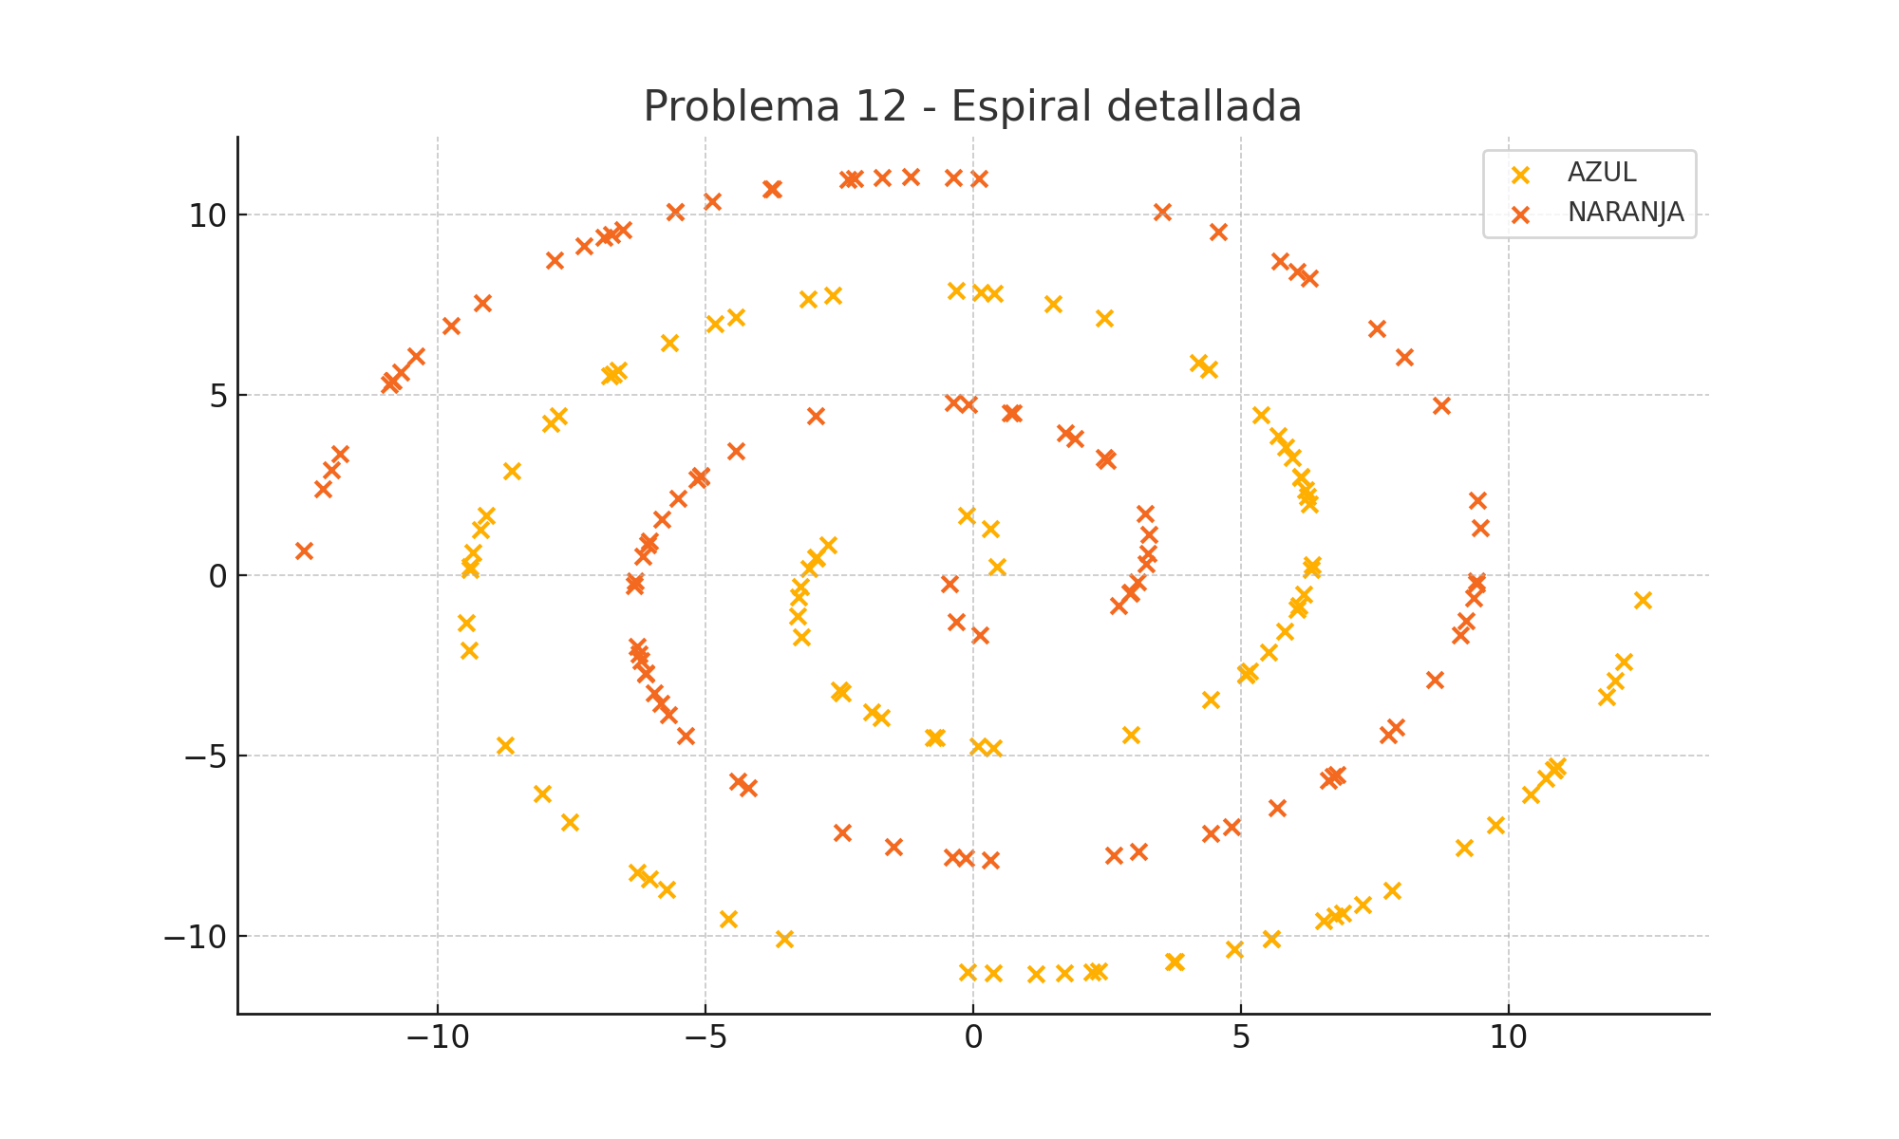
X1 | X2 | f(X1, X2) | Type
6.2483454771 | 2.186157964 | 1 | AZUL
-1.7208602331 | -3.9414336421 | 1 | AZUL
-3.2041307817 | -1.7097557183 | 1 | AZUL
7.2649650791 | -9.1299318676 | 1 | AZUL
2.4387334927 | 7.1176865397 | 1 | AZUL
-6.269347463 | -8.2282164612 | 1 | AZUL
-3.0868629408 | 7.6378632806 | 1 | AZUL
4.8805479829 | -10.342783862 | 1 | AZUL
9.1663618689 | -7.5528316593 | 1 | AZUL
10.841381504 | -5.3854749526 | 1 | AZUL
-7.74201844 | 4.4050390836 | 1 | AZUL
7.8264579771 | -8.7323066454 | 1 | AZUL
-9.2015334852 | 1.2653152553 | 1 | AZUL
-6.6256201358 | 5.6651281965 | 1 | AZUL
6.5394013306 | -9.5747261183 | 1 | AZUL
6.1773224717 | -0.52013935685 | 1 | AZUL
0.31892116996 | 1.2894840433 | 1 | AZUL
-4.5679471278 | -9.5072197873 | 1 | AZUL
-9.4154166327 | -2.0779836178 | 1 | AZUL
12.492591259 | -0.68675057289 | 1 | AZUL
-9.3360811205 | 0.63049864613 | 1 | AZUL
6.2855397466 | 1.969222954 | 1 | AZUL
6.1255552618 | 2.7154406015 | 1 | AZUL
5.0909149593 | -2.75275891 | 1 | AZUL
2.9386204214 | -4.4108323181 | 1 | AZUL
2.3349298144 | -10.959517557 | 1 | AZUL
3.7485841809 | -10.694774639 | 1 | AZUL
-6.7840743455 | 5.5139809214 | 1 | AZUL
-4.4349218315 | 7.144992146 | 1 | AZUL
4.390107898 | 5.7042776292 | 1 | AZUL
11.820650163 | -3.3614621723 | 1 | AZUL
-2.9344202294 | 0.49218647416 | 1 | AZUL
11.981390541 | -2.9048975893 | 1 | AZUL
-2.5080231275 | -3.1714106088 | 1 | AZUL
0.43935225381 | 0.2405216595 | 1 | AZUL
12.138951765 | -2.3899107017 | 1 | AZUL
5.9543478839 | 3.2478487992 | 1 | AZUL
-8.6258489957 | 2.9003810142 | 1 | AZUL
-1.9047655969 | -3.7962912342 | 1 | AZUL
0.1345309357 | 7.8356594571 | 1 | AZUL
-7.5301329562 | -6.8220673152 | 1 | AZUL
1.1727131749 | -11.039293792 | 1 | AZUL
-9.3973916877 | 0.23078017984 | 1 | AZUL
1.7002715544 | -11.018264574 | 1 | AZUL
-2.709541457 | 0.84664631659 | 1 | AZUL
-7.8877842846 | 4.1986136875 | 1 | AZUL
-2.9376653564 | 0.48609072165 | 1 | AZUL
-5.7203259166 | -8.702330108 | 1 | AZUL
6.3060058813 | 0.15612405546 | 1 | AZUL
-0.69414938019 | -4.5064054113 | 1 | AZUL
6.0865471767 | -0.84604783986 | 1 | AZUL
1.4837224829 | 7.5139378283 | 1 | AZUL
-0.1299404242 | 1.644521071 | 1 | AZUL
-5.6701210939 | 6.4345091547 | 1 | AZUL
-3.2240020784 | -0.31674444701 | 1 | AZUL
5.5598846561 | -10.066865491 | 1 | AZUL
-2.6273322185 | 7.7475621616 | 1 | AZUL
5.564315394 | -10.064897048 | 1 | AZUL
5.834763964 | 3.5497868127 | 1 | AZUL
0.36781148873 | -11.022795263 | 1 | AZUL
4.193631077 | 5.8966099481 | 1 | AZUL
3.772483908 | -10.688666796 | 1 | AZUL
5.5157657587 | -2.1336951738 | 1 | AZUL
5.823984445 | -1.5412664239 | 1 | AZUL
-4.8142240528 | 6.9558991088 | 1 | AZUL
6.3226360499 | 0.29235313709 | 1 | AZUL
6.1204175284 | 2.7339638657 | 1 | AZUL
-6.7120965865 | 5.583587482 | 1 | AZUL
6.8928408923 | -9.3672102338 | 1 | AZUL
5.097073951 | -2.7449193047 | 1 | AZUL
10.400417962 | -6.0629037998 | 1 | AZUL
-2.4478809307 | -3.2470949824 | 1 | AZUL
5.6899108902 | 3.8681621772 | 1 | AZUL
0.38557697088 | 7.7950270793 | 1 | AZUL
-8.0563064958 | -6.0381868208 | 1 | AZUL
2.2084855192 | -10.974148959 | 1 | AZUL
-9.4720618322 | -1.3096231343 | 1 | AZUL
-9.0983320794 | 1.645217191 | 1 | AZUL
0.086144097931 | -4.7298155541 | 1 | AZUL
-0.11457780207 | -10.984546294 | 1 | AZUL
5.167151741 | -2.6536827214 | 1 | AZUL
-3.2836099786 | -1.137830364 | 1 | AZUL
0.36621399905 | -4.7749116968 | 1 | AZUL
-9.4052443983 | 0.16939078434 | 1 | AZUL
6.7623272625 | -9.4458048747 | 1 | AZUL
10.904096185 | -5.2804702491 | 1 | AZUL
-3.5281757371 | -10.057274318 | 1 | AZUL
5.3730983505 | 4.4467857422 | 1 | AZUL
10.691927501 | -5.6264066519 | 1 | AZUL
-3.2702840477 | -0.61618258586 | 1 | AZUL
10.843710875 | -5.3816177207 | 1 | AZUL
-8.7346907205 | -4.698738993 | 1 | AZUL
-6.0541760708 | -8.4221038409 | 1 | AZUL
-0.3143973652 | 7.8875570212 | 1 | AZUL
6.2123899043 | 2.3631612304 | 1 | AZUL
9.7449817326 | -6.9151477455 | 1 | AZUL
4.4361597852 | -3.4531850739 | 1 | AZUL
-0.74211500072 | -4.4875517357 | 1 | AZUL
-3.0763936783 | 0.1839014996 | 1 | AZUL
6.0545291961 | -0.94664497237 | 1 | AZUL
-6.2483454771 | -2.186157964 | -1 | NARANJA
1.7208602331 | 3.9414336421 | -1 | NARANJA
3.2041307817 | 1.7097557183 | -1 | NARANJA
-7.2649650791 | 9.1299318676 | -1 | NARANJA
-2.4387334927 | -7.1176865397 | -1 | NARANJA
6.269347463 | 8.2282164612 | -1 | NARANJA
3.0868629408 | -7.6378632806 | -1 | NARANJA
-4.8805479829 | 10.342783862 | -1 | NARANJA
-9.1663618689 | 7.5528316593 | -1 | NARANJA
-10.841381504 | 5.3854749526 | -1 | NARANJA
7.74201844 | -4.4050390836 | -1 | NARANJA
-7.8264579771 | 8.7323066454 | -1 | NARANJA
9.2015334852 | -1.2653152553 | -1 | NARANJA
6.6256201358 | -5.6651281965 | -1 | NARANJA
-6.5394013306 | 9.5747261183 | -1 | NARANJA
-6.1773224717 | 0.52013935685 | -1 | NARANJA
-0.31892116996 | -1.2894840433 | -1 | NARANJA
4.5679471278 | 9.5072197873 | -1 | NARANJA
9.4154166327 | 2.0779836178 | -1 | NARANJA
-12.492591259 | 0.68675057289 | -1 | NARANJA
9.3360811205 | -0.63049864613 | -1 | NARANJA
-6.2855397466 | -1.969222954 | -1 | NARANJA
-6.1255552618 | -2.7154406015 | -1 | NARANJA
-5.0909149593 | 2.75275891 | -1 | NARANJA
-2.9386204214 | 4.4108323181 | -1 | NARANJA
-2.3349298144 | 10.959517557 | -1 | NARANJA
-3.7485841809 | 10.694774639 | -1 | NARANJA
6.7840743455 | -5.5139809214 | -1 | NARANJA
4.4349218315 | -7.144992146 | -1 | NARANJA
-4.390107898 | -5.7042776292 | -1 | NARANJA
-11.820650163 | 3.3614621723 | -1 | NARANJA
2.9344202294 | -0.49218647416 | -1 | NARANJA
-11.981390541 | 2.9048975893 | -1 | NARANJA
2.5080231275 | 3.1714106088 | -1 | NARANJA
-0.43935225381 | -0.2405216595 | -1 | NARANJA
-12.138951765 | 2.3899107017 | -1 | NARANJA
-5.9543478839 | -3.2478487992 | -1 | NARANJA
8.6258489957 | -2.9003810142 | -1 | NARANJA
1.9047655969 | 3.7962912342 | -1 | NARANJA
-0.1345309357 | -7.8356594571 | -1 | NARANJA
7.5301329562 | 6.8220673152 | -1 | NARANJA
-1.1727131749 | 11.039293792 | -1 | NARANJA
9.3973916877 | -0.23078017984 | -1 | NARANJA
-1.7002715544 | 11.018264574 | -1 | NARANJA
2.709541457 | -0.84664631659 | -1 | NARANJA
7.8877842846 | -4.1986136875 | -1 | NARANJA
2.9376653564 | -0.48609072165 | -1 | NARANJA
5.7203259166 | 8.702330108 | -1 | NARANJA
-6.3060058813 | -0.15612405546 | -1 | NARANJA
0.69414938019 | 4.5064054113 | -1 | NARANJA
-6.0865471767 | 0.84604783986 | -1 | NARANJA
-1.4837224829 | -7.5139378283 | -1 | NARANJA
0.1299404242 | -1.644521071 | -1 | NARANJA
5.6701210939 | -6.4345091547 | -1 | NARANJA
3.2240020784 | 0.31674444701 | -1 | NARANJA
-5.5598846561 | 10.066865491 | -1 | NARANJA
2.6273322185 | -7.7475621616 | -1 | NARANJA
-5.564315394 | 10.064897048 | -1 | NARANJA
-5.834763964 | -3.5497868127 | -1 | NARANJA
-0.36781148873 | 11.022795263 | -1 | NARANJA
-4.193631077 | -5.8966099481 | -1 | NARANJA
-3.772483908 | 10.688666796 | -1 | NARANJA
-5.5157657587 | 2.1336951738 | -1 | NARANJA
-5.823984445 | 1.5412664239 | -1 | NARANJA
4.8142240528 | -6.9558991088 | -1 | NARANJA
-6.3226360499 | -0.29235313709 | -1 | NARANJA
-6.1204175284 | -2.7339638657 | -1 | NARANJA
6.7120965865 | -5.583587482 | -1 | NARANJA
-6.8928408923 | 9.3672102338 | -1 | NARANJA
-5.097073951 | 2.7449193047 | -1 | NARANJA
-10.400417962 | 6.0629037998 | -1 | NARANJA
2.4478809307 | 3.2470949824 | -1 | NARANJA
-5.6899108902 | -3.8681621772 | -1 | NARANJA
-0.38557697088 | -7.7950270793 | -1 | NARANJA
8.0563064958 | 6.0381868208 | -1 | NARANJA
-2.2084855192 | 10.974148959 | -1 | NARANJA
9.4720618322 | 1.3096231343 | -1 | NARANJA
9.0983320794 | -1.645217191 | -1 | NARANJA
-0.086144097931 | 4.7298155541 | -1 | NARANJA
0.11457780207 | 10.984546294 | -1 | NARANJA
-5.167151741 | 2.6536827214 | -1 | NARANJA
3.2836099786 | 1.137830364 | -1 | NARANJA
-0.36621399905 | 4.7749116968 | -1 | NARANJA
9.4052443983 | -0.16939078434 | -1 | NARANJA
-6.7623272625 | 9.4458048747 | -1 | NARANJA
-10.904096185 | 5.2804702491 | -1 | NARANJA
3.5281757371 | 10.057274318 | -1 | NARANJA
-5.3730983505 | -4.4467857422 | -1 | NARANJA
-10.691927501 | 5.6264066519 | -1 | NARANJA
3.2702840477 | 0.61618258586 | -1 | NARANJA
-10.843710875 | 5.3816177207 | -1 | NARANJA
8.7346907205 | 4.698738993 | -1 | NARANJA
6.0541760708 | 8.4221038409 | -1 | NARANJA
0.3143973652 | -7.8875570212 | -1 | NARANJA
-6.2123899043 | -2.3631612304 | -1 | NARANJA
-9.7449817326 | 6.9151477455 | -1 | NARANJA
-4.4361597852 | 3.4531850739 | -1 | NARANJA
0.74211500072 | 4.4875517357 | -1 | NARANJA
3.0763936783 | -0.1839014996 | -1 | NARANJA
-6.0545291961 | 0.94664497237 | -1 | NARANJA

7. Media luna clara
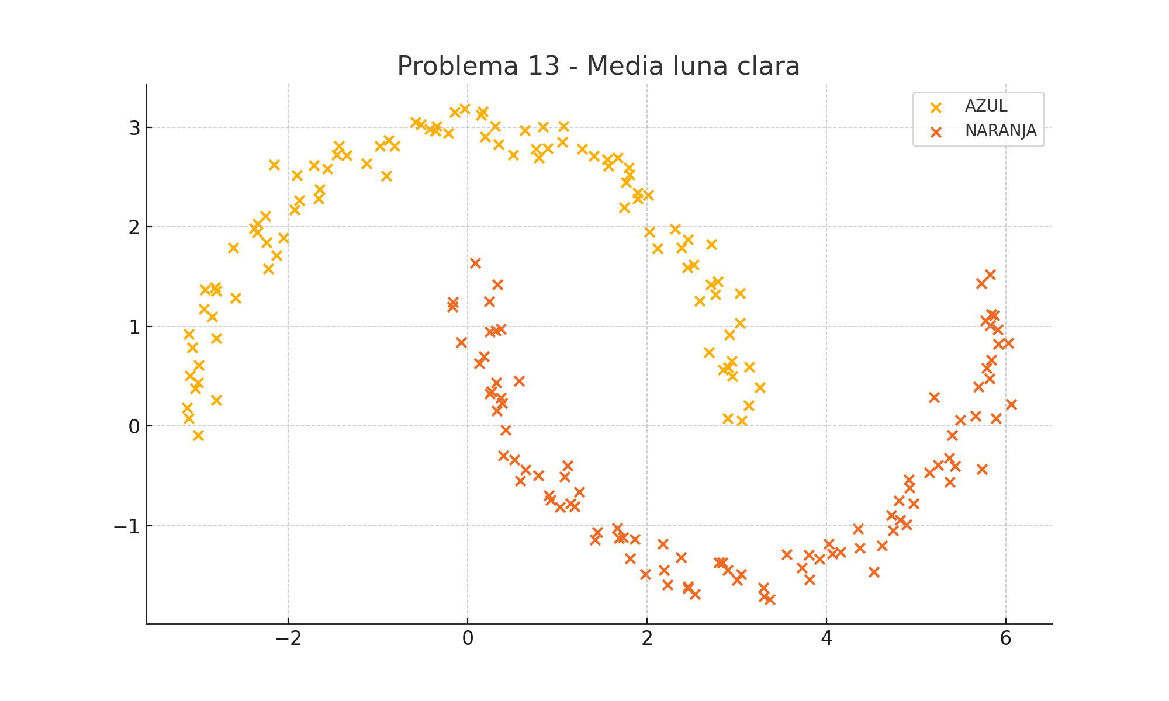
X1 | X2 | f(X1, X2) | Type
0.18081689976 | 0.69854215935 | -1 | NARANJA
0.64423943462 | -0.44079470224 | -1 | NARANJA
5.4002153221 | -0.094526126199 | -1 | NARANJA
4.894588967 | -0.98834739728 | -1 | NARANJA
5.7260549618 | 1.4308238603 | -1 | NARANJA
-0.97782865102 | 2.8102483855 | 1 | AZUL
-2.9967999951 | 0.61350985844 | 1 | AZUL
-2.3442049013 | 1.939469526 | 1 | AZUL
0.63726734155 | 2.9673128175 | 1 | AZUL
-2.8142213814 | 1.3915938269 | 1 | AZUL
2.8028155309 | -1.3708582432 | -1 | NARANJA
-1.9017126653 | 2.5153043593 | 1 | AZUL
-2.0534532824 | 1.8902150033 | 1 | AZUL
2.1907582278 | -1.4500948136 | -1 | NARANJA
-1.4308099076 | 2.8127297543 | 1 | AZUL
2.5191130191 | 1.6191208295 | 1 | AZUL
4.1584219052 | -1.263275552 | -1 | NARANJA
-0.35921539095 | 2.9627762205 | 1 | AZUL
-0.073978870339 | 0.83880844451 | -1 | NARANJA
3.7295868775 | -1.4251004857 | -1 | NARANJA
5.2438551175 | -0.39138054773 | -1 | NARANJA
1.4213262467 | -1.1428352686 | -1 | NARANJA
-3.0963738743 | 0.50733348111 | 1 | AZUL
1.082466302 | -0.51047495238 | -1 | NARANJA
-2.8494529181 | 1.0949305615 | 1 | AZUL
3.0573456919 | 0.051414181463 | 1 | AZUL
4.8253681208 | -0.94159516269 | -1 | NARANJA
-2.1576705488 | 2.6252896805 | 1 | AZUL
2.3766782836 | -1.3190055425 | -1 | NARANJA
-1.6645396624 | 2.2826234917 | 1 | AZUL
-2.2562034214 | 2.1057487858 | 1 | AZUL
3.8071839792 | -1.2980774529 | -1 | NARANJA
1.8934049776 | 2.3436041284 | 1 | AZUL
4.917376939 | -0.54160431766 | -1 | NARANJA
2.3884142758 | 1.7920595715 | 1 | AZUL
0.23882455401 | 1.2491519613 | -1 | NARANJA
4.9729583061 | -0.7809869659 | -1 | NARANJA
0.51933065533 | -0.33890236137 | -1 | NARANJA
2.903744668 | 0.5876021656 | 1 | AZUL
1.2430444436 | -0.66066245687 | -1 | NARANJA
3.0518768991 | -1.491546849 | -1 | NARANJA
5.9189045386 | 0.82337312305 | -1 | NARANJA
-2.804383409 | 0.26056491051 | 1 | AZUL
-0.21196580686 | 2.9412563075 | 1 | AZUL
0.25085787378 | 0.94705842608 | -1 | NARANJA
4.371040239 | -1.2229518918 | -1 | NARANJA
6.0577810102 | 0.21869776332 | -1 | NARANJA
0.90618505779 | -0.69668003426 | -1 | NARANJA
1.5568753024 | 2.6777717809 | 1 | AZUL
-0.16290965627 | 1.2422741962 | -1 | NARANJA
-0.17153089443 | 1.1986751494 | -1 | NARANJA
3.5594545529 | -1.2902198287 | -1 | NARANJA
-0.880049936 | 2.8710192811 | 1 | AZUL
6.0309184155 | 0.83305074258 | -1 | NARANJA
0.30553582605 | 3.0097307573 | 1 | AZUL
2.71681872 | 1.8260103779 | 1 | AZUL
-1.9305079982 | 2.1729978616 | 1 | AZUL
0.19450742887 | 2.9038357493 | 1 | AZUL
4.0652962817 | -1.2845201942 | -1 | NARANJA
2.1747921835 | -1.1859231027 | -1 | NARANJA
2.8416585361 | -1.3706876074 | -1 | NARANJA
2.9187076467 | 0.91303393389 | 1 | AZUL
-2.3367124289 | 2.0278665133 | 1 | AZUL
-2.8014047242 | 1.3573702692 | 1 | AZUL
0.92548605806 | -0.7422034891 | -1 | NARANJA
0.42446901557 | -0.040466785616 | -1 | NARANJA
-2.2226868773 | 1.5795426843 | 1 | AZUL
5.912575113 | 0.96919802829 | -1 | NARANJA
-0.14240068203 | 3.1489420903 | 1 | AZUL
1.6729459871 | 2.6934059575 | 1 | AZUL
5.7739823164 | 1.053697573 | -1 | NARANJA
1.4049214739 | 2.7085154873 | 1 | AZUL
-1.1274819851 | 2.6348980745 | 1 | AZUL
5.6642136454 | 0.10107057131 | -1 | NARANJA
1.274752974 | 2.7825510851 | 1 | AZUL
-1.8773927973 | 2.2640318856 | 1 | AZUL
-2.5902088123 | 1.286075658 | 1 | AZUL
5.3709672666 | -0.32413252796 | -1 | NARANJA
-2.8046254385 | 0.88015909165 | 1 | AZUL
2.3120028028 | 1.9793062727 | 1 | AZUL
5.8409963614 | 1.1221144156 | -1 | NARANJA
0.13245992751 | 0.62550771553 | -1 | NARANJA
0.58468154674 | -0.54966401285 | -1 | NARANJA
0.34609035406 | 2.8277908341 | 1 | AZUL
1.9811650191 | -1.4903314185 | -1 | NARANJA
0.38715825888 | 0.23046332408 | -1 | NARANJA
1.569737431 | 2.609231243 | 1 | AZUL
2.4522913178 | 1.589068101 | 1 | AZUL
2.8464480529 | 0.56605856593 | 1 | AZUL
0.26674863784 | 0.34952149521 | -1 | NARANJA
0.083404194892 | 1.6384426679 | -1 | NARANJA
5.8736264931 | 1.1103132396 | -1 | NARANJA
5.8278560241 | 1.519256061 | -1 | NARANJA
-3.1086021278 | 0.9227470239 | 1 | AZUL
3.3690965551 | -1.7412908919 | -1 | NARANJA
3.03496863 | 1.0322993125 | 1 | AZUL
-2.2429896538 | 1.8397779655 | 1 | AZUL
1.6654077503 | -1.0252357653 | -1 | NARANJA
3.2567979614 | 0.38680377221 | 1 | AZUL
3.8145647691 | -1.5419213883 | -1 | NARANJA
4.7470950186 | -1.0469191812 | -1 | NARANJA
-1.7147152692 | 2.6152904225 | 1 | AZUL
-1.5643262803 | 2.5814017467 | 1 | AZUL
1.7665880854 | 2.4469570224 | 1 | AZUL
3.0034100501 | -1.5487825895 | -1 | NARANJA
0.79015256256 | -0.4970762981 | -1 | NARANJA
-3.1099173661 | 0.076918066502 | 1 | AZUL
3.0373949177 | 1.3316839245 | 1 | AZUL
0.32577468865 | 0.15543397701 | -1 | NARANJA
-0.52024523064 | 3.0279627047 | 1 | AZUL
4.5275491218 | -1.4635701024 | -1 | NARANJA
-2.3795677488 | 1.9835733807 | 1 | AZUL
2.5361416952 | -1.6884523274 | -1 | NARANJA
2.7129101957 | 1.4217984362 | 1 | AZUL
5.8885263541 | 0.07642886754 | -1 | NARANJA
0.5075802901 | 2.7194687395 | 1 | AZUL
3.1405245298 | 0.5960628987 | 1 | AZUL
1.8996830181 | 2.2804056981 | 1 | AZUL
-3.1249390958 | 0.18323311419 | 1 | AZUL
0.16830999916 | 3.1562280658 | 1 | AZUL
2.1166093319 | 1.7851801047 | 1 | AZUL
-1.6492717296 | 2.3748876832 | 1 | AZUL
4.6210784145 | -1.2027341288 | -1 | NARANJA
0.37009613421 | 0.28353006129 | -1 | NARANJA
5.2025019786 | 0.29011416112 | -1 | NARANJA
-1.3471698533 | 2.719326532 | 1 | AZUL
-1.4569677566 | 2.7243602602 | 1 | AZUL
1.804944003 | 2.5229843807 | 1 | AZUL
4.3543366813 | -1.0338429802 | -1 | NARANJA
0.89331400075 | 2.7843530738 | 1 | AZUL
5.4927285007 | 0.059530747233 | -1 | NARANJA
1.6849864227 | -1.128166963 | -1 | NARANJA
-0.81367221891 | 2.8099517773 | 1 | AZUL
5.7376245313 | -0.4346056945 | -1 | NARANJA
1.8135392451 | -1.3282390902 | -1 | NARANJA
1.0554618915 | 2.8491993363 | 1 | AZUL
1.4448023945 | -1.0671318919 | -1 | NARANJA
2.4589365249 | 1.8738346077 | 1 | AZUL
3.1352933869 | 0.20514739678 | 1 | AZUL
0.79427888479 | 2.6929698086 | 1 | AZUL
5.6929932374 | 0.3926318469 | -1 | NARANJA
4.0268757883 | -1.1837409838 | -1 | NARANJA
-0.57899480702 | 3.051456602 | 1 | AZUL
4.9266741931 | -0.62140126396 | -1 | NARANJA
5.373729674 | -0.5648182269 | -1 | NARANJA
0.37423867802 | 0.97693337742 | -1 | NARANJA
2.6923953336 | 0.74222373413 | 1 | AZUL
2.9475641773 | 0.65096460643 | 1 | AZUL
5.7845111699 | 0.5836732563 | -1 | NARANJA
2.7652702467 | 1.3215863672 | 1 | AZUL
-3.0051195235 | -0.094616002653 | 1 | AZUL
1.7981172572 | 2.5913736478 | 1 | AZUL
5.825008649 | 1.0112739605 | -1 | NARANJA
4.7258232213 | -0.89529274071 | -1 | NARANJA
0.84335128048 | 3.0012793151 | 1 | AZUL
1.0707694184 | 3.0122010806 | 1 | AZUL
2.9015961617 | -1.4457187756 | -1 | NARANJA
0.40041430992 | -0.29852880152 | -1 | NARANJA
4.8110495367 | -0.75234778205 | -1 | NARANJA
-0.034068782135 | 3.1857187758 | 1 | AZUL
-3.0387182584 | 0.37844240552 | 1 | AZUL
2.0286076753 | 1.9505565225 | 1 | AZUL
-0.34809226428 | 3.0121451695 | 1 | AZUL
5.8178729815 | 0.47845716209 | -1 | NARANJA
-3.0057146383 | 0.43234880152 | 1 | AZUL
0.33161523985 | 1.4190411208 | -1 | NARANJA
3.9216478409 | -1.3365445883 | -1 | NARANJA
1.7436577296 | 2.1961583036 | 1 | AZUL
-2.9254573318 | 1.3679327523 | 1 | AZUL
1.0329292682 | -0.81583511921 | -1 | NARANJA
2.9019993953 | 0.078875409661 | 1 | AZUL
-2.1302841173 | 1.7161209616 | 1 | AZUL
-2.6151246533 | 1.7904661767 | 1 | AZUL
1.7330600446 | -1.1179033704 | -1 | NARANJA
0.31827474654 | 0.43211224268 | -1 | NARANJA
0.24899837742 | 0.32440150817 | -1 | NARANJA
1.1501181421 | -0.77769538183 | -1 | NARANJA
5.8389439911 | 0.6650545315 | -1 | NARANJA
-0.90836470412 | 2.5086561255 | 1 | AZUL
0.76327354931 | 2.7792920075 | 1 | AZUL
0.57198640888 | 0.45191694012 | -1 | NARANJA
-2.9409437094 | 1.1710612349 | 1 | AZUL
2.0142175951 | 2.3173278698 | 1 | AZUL
2.790524049 | 1.448760464 | 1 | AZUL
2.4556933209 | -1.6141365727 | -1 | NARANJA
5.1478117282 | -0.46771001627 | -1 | NARANJA
2.2276287468 | -1.597482224 | -1 | NARANJA
-0.42443440359 | 2.980838617 | 1 | AZUL
-3.069973611 | 0.78909151898 | 1 | AZUL
3.2982788502 | -1.6214773498 | -1 | NARANJA
5.4367091976 | -0.40373336725 | -1 | NARANJA
1.1934369834 | -0.81138026487 | -1 | NARANJA
1.8641124051 | -1.136502198 | -1 | NARANJA
2.4601616345 | -1.6283870576 | -1 | NARANJA
3.3010665021 | -1.7115498789 | -1 | NARANJA
0.14823216296 | 3.1224378142 | 1 | AZUL
2.9540856046 | 0.49741858528 | 1 | AZUL
2.5899483131 | 1.2571210519 | 1 | AZUL
0.31320138874 | 0.9589533875 | -1 | NARANJA
1.1166139439 | -0.39809145586 | -1 | NARANJA

8. Corazon dividido
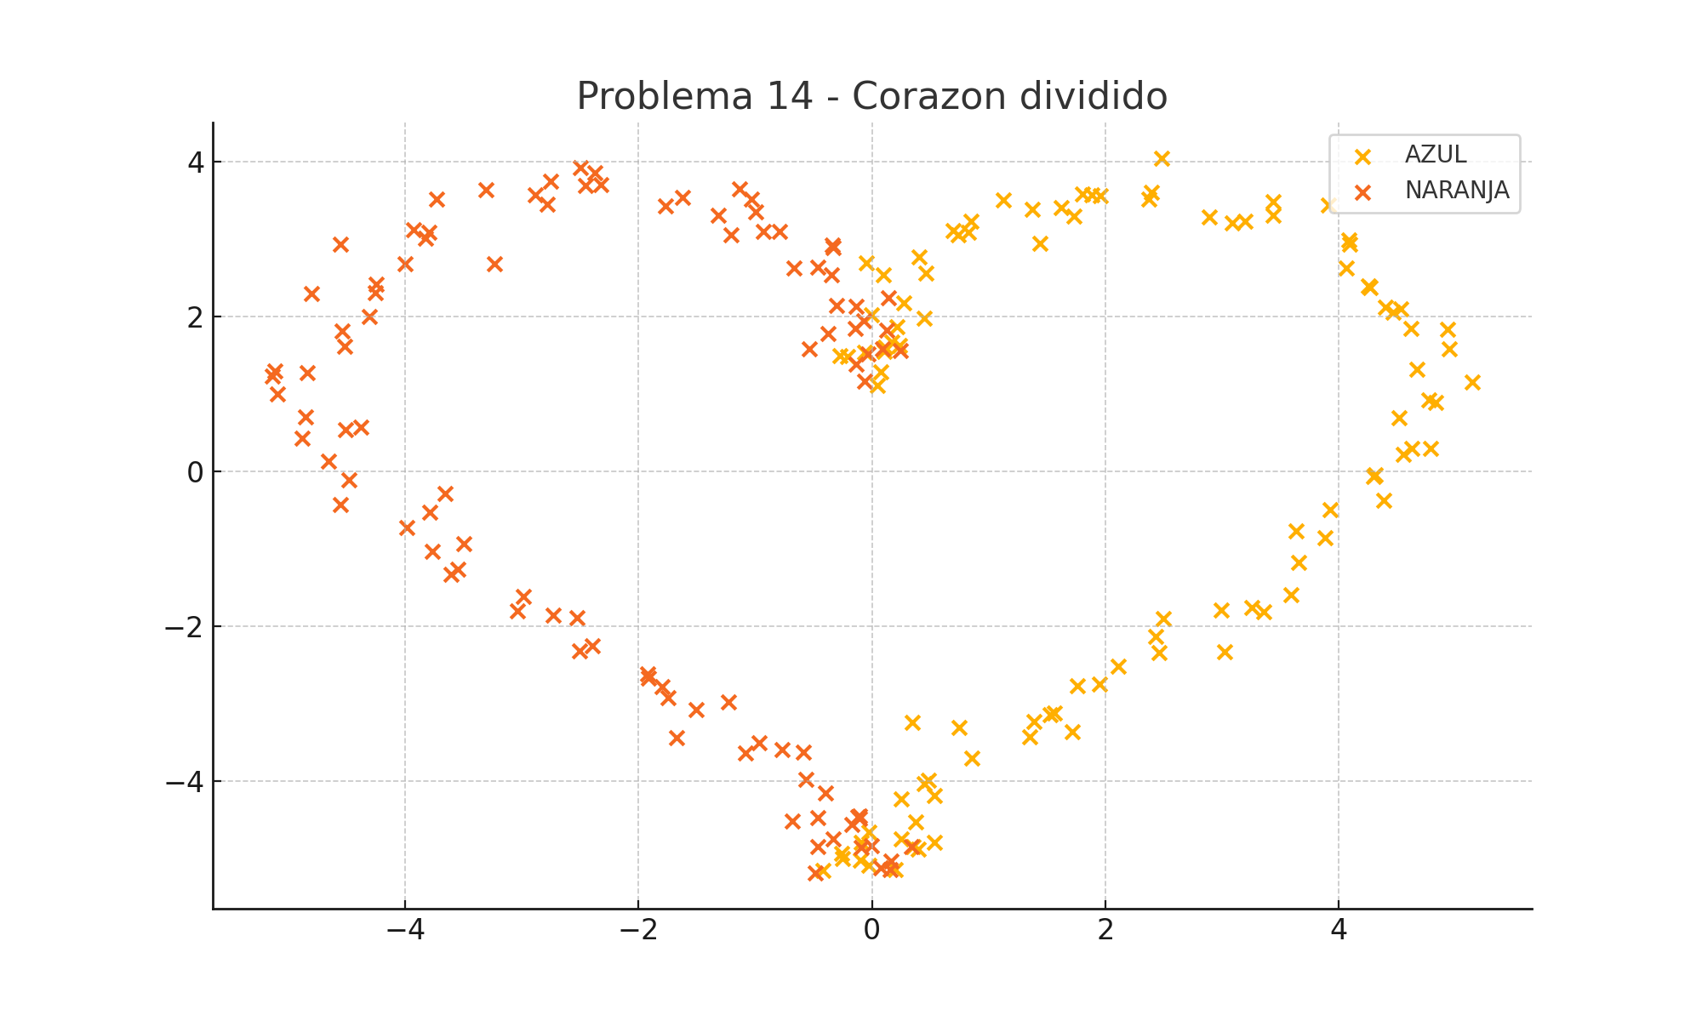
X1 | X2 | f(X1, X2) | Type
0.076601487283 | 1.2835476282 | 1 | AZUL
0.044858344495 | 1.1010864361 | 1 | AZUL
-0.062291312313 | 1.5345124035 | 1 | AZUL
-0.27221674865 | 1.4856568838 | 1 | AZUL
0.23745123723 | 1.6262857349 | 1 | AZUL
-0.20621999769 | 1.4774730962 | 1 | AZUL
0.10535200938 | 1.5448638177 | 1 | AZUL
0.11192494127 | 1.5994835999 | 1 | AZUL
0.21166930249 | 1.8681061101 | 1 | AZUL
0.16928344725 | 1.6676460036 | 1 | AZUL
0.27542577936 | 2.1697085876 | 1 | AZUL
-0.0012879254393 | 2.0184798389 | 1 | AZUL
0.44401673619 | 1.970966868 | 1 | AZUL
0.099655568827 | 2.5358582133 | 1 | AZUL
-0.051065294295 | 2.6818413379 | 1 | AZUL
0.40207947027 | 2.7682925262 | 1 | AZUL
0.45911422698 | 2.5558333822 | 1 | AZUL
0.74023272593 | 3.0542853181 | 1 | AZUL
0.82377707628 | 3.0816567225 | 1 | AZUL
0.84590941047 | 3.2292519566 | 1 | AZUL
0.69357872004 | 3.1052831085 | 1 | AZUL
1.4420944787 | 2.9449018463 | 1 | AZUL
1.1251911558 | 3.5014456879 | 1 | AZUL
1.7302009244 | 3.2917712497 | 1 | AZUL
1.3762053522 | 3.3798338568 | 1 | AZUL
1.6201385759 | 3.3998550314 | 1 | AZUL
1.8833129851 | 3.5688104075 | 1 | AZUL
1.8065545592 | 3.5763939615 | 1 | AZUL
1.9563021527 | 3.5515726739 | 1 | AZUL
2.4785271355 | 4.0385627875 | 1 | AZUL
2.397253054 | 3.6001598953 | 1 | AZUL
2.3693889395 | 3.5111245747 | 1 | AZUL
2.8877759311 | 3.2805432114 | 1 | AZUL
3.1967244216 | 3.2268377661 | 1 | AZUL
3.0897960137 | 3.2015898136 | 1 | AZUL
3.434057966 | 3.4834245512 | 1 | AZUL
3.4365688302 | 3.3007504881 | 1 | AZUL
3.9102541298 | 3.4305290838 | 1 | AZUL
4.0838604793 | 2.9869357543 | 1 | AZUL
4.0644579575 | 2.6237151864 | 1 | AZUL
4.0921575611 | 2.9331286453 | 1 | AZUL
4.2575704227 | 2.390125128 | 1 | AZUL
4.2676716194 | 2.3654642625 | 1 | AZUL
4.4671775363 | 2.0517685255 | 1 | AZUL
4.5279997659 | 2.0972479039 | 1 | AZUL
4.3994360392 | 2.1134673031 | 1 | AZUL
4.6156662477 | 1.8362147795 | 1 | AZUL
4.9326851728 | 1.8253934161 | 1 | AZUL
4.9483398674 | 1.5775742572 | 1 | AZUL
4.6662350468 | 1.3130962813 | 1 | AZUL
5.140482074 | 1.1513149197 | 1 | AZUL
4.5151030508 | 0.6921299876 | 1 | AZUL
4.8326503384 | 0.88553390775 | 1 | AZUL
4.7709923704 | 0.92219103232 | 1 | AZUL
4.7900534301 | 0.29386456933 | 1 | AZUL
4.6263051913 | 0.29479489848 | 1 | AZUL
4.5539831975 | 0.21880004853 | 1 | AZUL
4.2967085296 | -0.068797787298 | 1 | AZUL
4.315551473 | -0.043860159332 | 1 | AZUL
4.3862036796 | -0.37812941154 | 1 | AZUL
3.9293443065 | -0.50202739247 | 1 | AZUL
3.8815498866 | -0.86303706552 | 1 | AZUL
3.631977748 | -0.76864659966 | 1 | AZUL
3.6528012203 | -1.1756543649 | 1 | AZUL
3.5882977321 | -1.5925773372 | 1 | AZUL
3.3547357109 | -1.8213011782 | 1 | AZUL
2.9901444348 | -1.7991138775 | 1 | AZUL
3.2537403327 | -1.7663520585 | 1 | AZUL
3.0235957755 | -2.3378548447 | 1 | AZUL
2.4939000771 | -1.904127532 | 1 | AZUL
2.4339870041 | -2.1357431507 | 1 | AZUL
2.4606162891 | -2.3451466627 | 1 | AZUL
1.9495531758 | -2.7516345152 | 1 | AZUL
2.1120219664 | -2.520228498 | 1 | AZUL
1.7593915829 | -2.7756825641 | 1 | AZUL
1.3870587834 | -3.2368689971 | 1 | AZUL
1.7128136548 | -3.3699711031 | 1 | AZUL
1.5641353416 | -3.1256384863 | 1 | AZUL
1.5245001346 | -3.1482981532 | 1 | AZUL
0.74293476452 | -3.3154189711 | 1 | AZUL
0.34343933149 | -3.2480294392 | 1 | AZUL
1.3495850456 | -3.4314241333 | 1 | AZUL
0.85424991234 | -3.7067797838 | 1 | AZUL
0.4827198009 | -3.9951390617 | 1 | AZUL
0.44538974253 | -4.0324337467 | 1 | AZUL
0.53446324406 | -4.1891981269 | 1 | AZUL
0.24689576926 | -4.2301210304 | 1 | AZUL
0.25173061892 | -4.7485306668 | 1 | AZUL
0.34942288527 | -4.8538204732 | 1 | AZUL
0.37085211492 | -4.5315184716 | 1 | AZUL
0.39289595333 | -4.8801835273 | 1 | AZUL
-0.41684655649 | -5.1563682659 | 1 | AZUL
0.53739135162 | -4.7978986364 | 1 | AZUL
-0.092449690953 | -4.7948010807 | 1 | AZUL
-0.25132097794 | -5.0035506723 | 1 | AZUL
0.19667464629 | -5.1496626685 | 1 | AZUL
-0.023389972462 | -5.0954548036 | 1 | AZUL
-0.099918038975 | -5.0280278901 | 1 | AZUL
-0.25825953694 | -4.9408978601 | 1 | AZUL
-0.029252181042 | -4.6644328553 | 1 | AZUL
0.33949238527 | -4.8444835718 | -1 | NARANJA
-0.488462821 | -5.1903612062 | -1 | NARANJA
-0.093536972727 | -4.8594867866 | -1 | NARANJA
0.074756956121 | -5.1251589145 | -1 | NARANJA
0.16079937418 | -5.0339368108 | -1 | NARANJA
-0.46662671829 | -4.8520005618 | -1 | NARANJA
0.15609846111 | -5.1438806817 | -1 | NARANJA
-0.10998191906 | -4.4904640143 | -1 | NARANJA
-0.0074292463919 | -4.839541455 | -1 | NARANJA
-0.10408579924 | -4.4492509757 | -1 | NARANJA
-0.17323732103 | -4.5597794233 | -1 | NARANJA
-0.33216021159 | -4.7480940455 | -1 | NARANJA
-0.11948597413 | -4.4648574417 | -1 | NARANJA
-0.68405215267 | -4.5184247194 | -1 | NARANJA
-0.56901010005 | -3.9778305069 | -1 | NARANJA
-0.46158934754 | -4.4778656371 | -1 | NARANJA
-0.59106335229 | -3.628367301 | -1 | NARANJA
-0.39928591759 | -4.1545515595 | -1 | NARANJA
-1.0810549053 | -3.6383708604 | -1 | NARANJA
-0.77326071345 | -3.5989238092 | -1 | NARANJA
-0.96632994838 | -3.5048626855 | -1 | NARANJA
-1.672743115 | -3.4409162484 | -1 | NARANJA
-1.2298210785 | -2.9775160334 | -1 | NARANJA
-1.5082116546 | -3.0806737477 | -1 | NARANJA
-1.7464610681 | -2.9279015315 | -1 | NARANJA
-1.926049285 | -2.6146952261 | -1 | NARANJA
-1.7963581611 | -2.781985492 | -1 | NARANJA
-1.915560898 | -2.6779512833 | -1 | NARANJA
-2.5306893504 | -1.8899529106 | -1 | NARANJA
-2.3938375125 | -2.2563687235 | -1 | NARANJA
-2.5048347549 | -2.3175263185 | -1 | NARANJA
-2.733804316 | -1.8586763126 | -1 | NARANJA
-3.0348989085 | -1.8046193857 | -1 | NARANJA
-2.9905537655 | -1.6217990979 | -1 | NARANJA
-3.5515196832 | -1.2679709066 | -1 | NARANJA
-3.6066456184 | -1.3336037457 | -1 | NARANJA
-3.7646825934 | -1.0352520109 | -1 | NARANJA
-3.4985385077 | -0.94098356548 | -1 | NARANJA
-3.9851315006 | -0.72688019848 | -1 | NARANJA
-3.6613538635 | -0.28555850916 | -1 | NARANJA
-3.7908945499 | -0.53025584549 | -1 | NARANJA
-4.557627088 | -0.43019230828 | -1 | NARANJA
-4.6571733138 | 0.12565848742 | -1 | NARANJA
-4.4829872842 | -0.11087776664 | -1 | NARANJA
-4.5113937344 | 0.53211311069 | -1 | NARANJA
-4.3776743681 | 0.56203434715 | -1 | NARANJA
-4.8865009793 | 0.42663477256 | -1 | NARANJA
-4.8571723513 | 0.69801914646 | -1 | NARANJA
-5.1198624344 | 1.2929911384 | -1 | NARANJA
-5.0939130987 | 0.99618396312 | -1 | NARANJA
-5.1353951728 | 1.2301436133 | -1 | NARANJA
-4.8386903387 | 1.2669548063 | -1 | NARANJA
-4.5163773823 | 1.6097984818 | -1 | NARANJA
-4.5431743792 | 1.8106657476 | -1 | NARANJA
-4.8032698393 | 2.2877455154 | -1 | NARANJA
-4.3092642788 | 1.995801172 | -1 | NARANJA
-4.5517755559 | 2.9266729976 | -1 | NARANJA
-4.2596306918 | 2.3065759241 | -1 | NARANJA
-4.0016237402 | 2.6816044256 | -1 | NARANJA
-4.2476968094 | 2.4168127295 | -1 | NARANJA
-3.8229161564 | 3.004797267 | -1 | NARANJA
-3.7999736939 | 3.082426159 | -1 | NARANJA
-3.9249903055 | 3.1189342208 | -1 | NARANJA
-3.2350209294 | 2.677075175 | -1 | NARANJA
-3.7299269661 | 3.5161344135 | -1 | NARANJA
-3.30829304 | 3.6289400944 | -1 | NARANJA
-2.8867418085 | 3.562519634 | -1 | NARANJA
-2.7821926319 | 3.4425503946 | -1 | NARANJA
-2.7523770903 | 3.7395542399 | -1 | NARANJA
-2.4976266633 | 3.9207410927 | -1 | NARANJA
-2.323041664 | 3.7034403966 | -1 | NARANJA
-2.374726083 | 3.8469490273 | -1 | NARANJA
-2.4563151141 | 3.684035356 | -1 | NARANJA
-1.6230053773 | 3.5340066372 | -1 | NARANJA
-1.1364758322 | 3.6459665811 | -1 | NARANJA
-1.767109884 | 3.4240175009 | -1 | NARANJA
-1.3142321649 | 3.3058058639 | -1 | NARANJA
-1.0329463328 | 3.5099899292 | -1 | NARANJA
-1.2057570926 | 3.0448689086 | -1 | NARANJA
-0.99391394508 | 3.3467994752 | -1 | NARANJA
-0.79201980699 | 3.0932301089 | -1 | NARANJA
-0.93263567731 | 3.0926255302 | -1 | NARANJA
-0.33150200135 | 2.8821401908 | -1 | NARANJA
-0.34182450318 | 2.9133271773 | -1 | NARANJA
-0.67196337863 | 2.6174262449 | -1 | NARANJA
-0.46756280492 | 2.6339684553 | -1 | NARANJA
-0.3457311943 | 2.5321626296 | -1 | NARANJA
-0.13266930155 | 2.1281790884 | -1 | NARANJA
-0.30522924306 | 2.1325379474 | -1 | NARANJA
0.14198105909 | 2.2351651937 | -1 | NARANJA
-0.14319248288 | 1.8462673039 | -1 | NARANJA
-0.071322990233 | 1.9443416157 | -1 | NARANJA
-0.5366672788 | 1.5827983742 | -1 | NARANJA
0.12988034847 | 1.8143607634 | -1 | NARANJA
-0.030838827559 | 1.5122380519 | -1 | NARANJA
0.24467197728 | 1.5551244667 | -1 | NARANJA
-0.37727209372 | 1.7711394223 | -1 | NARANJA
-0.13663290879 | 1.3823540439 | -1 | NARANJA
-0.064422925177 | 1.1601138734 | -1 | NARANJA
0.090093304311 | 1.5823890649 | -1 | NARANJA

9. Flor detallada
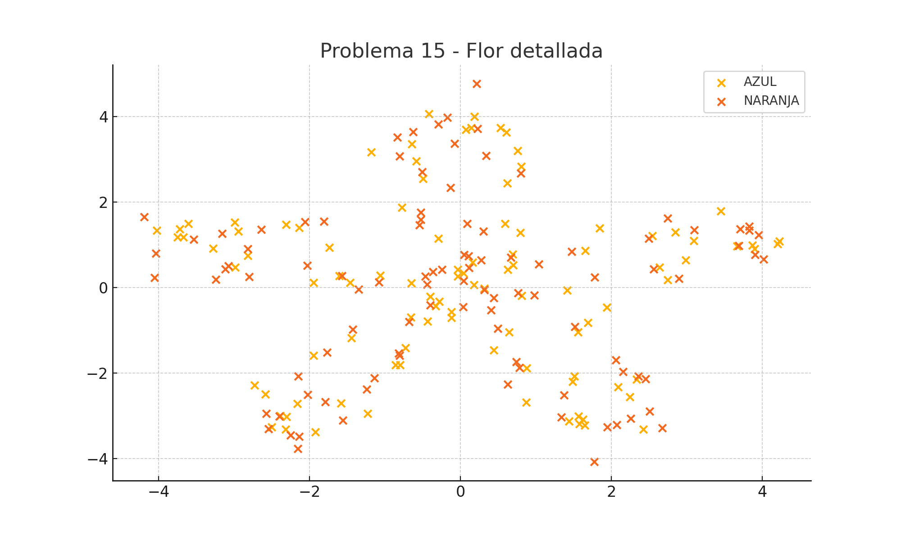
X1 | X2 | f(X1, X2) | Type
0.17616374712 | 0.065979687904 | 1 | AZUL
0.40722881918 | -0.52368886126 | -1 | NARANJA
1.4141066828 | -0.064776994862 | 1 | AZUL
1.7767665086 | 0.23822486287 | -1 | NARANJA
2.7454919646 | 0.18107981165 | 1 | AZUL
2.8971667868 | 0.20762685151 | -1 | NARANJA
2.985062448 | 0.64132300053 | 1 | AZUL
3.826366812 | 1.4305545822 | -1 | NARANJA
3.8666340483 | 0.99347227345 | 1 | AZUL
3.7052887975 | 1.3641130719 | -1 | NARANJA
3.8945922864 | 0.90037930927 | 1 | AZUL
3.8251390501 | 1.334463979 | -1 | NARANJA
3.089728436 | 1.0980919186 | 1 | AZUL
4.0172758378 | 0.66346948524 | -1 | NARANJA
2.8472841016 | 1.2960204021 | 1 | AZUL
2.7464389395 | 1.6214490475 | -1 | NARANJA
1.8418293011 | 1.3861936663 | 1 | AZUL
1.0397708857 | 0.54425462475 | -1 | NARANJA
0.69999495858 | 0.53033073859 | 1 | AZUL
0.97748838078 | -0.17840142876 | -1 | NARANJA
0.69485459919 | 0.77999412243 | 1 | AZUL
-0.40188664415 | -0.41332976133 | -1 | NARANJA
-0.65886386645 | -0.69387327169 | 1 | AZUL
-1.4238653109 | -0.97177364355 | -1 | NARANJA
-1.4429588359 | -1.1773553201 | 1 | AZUL
-2.1462566782 | -2.0675874939 | -1 | NARANJA
-2.5858093234 | -2.4910458977 | 1 | AZUL
-2.0234033086 | -2.5011755325 | -1 | NARANJA
-2.3883378534 | -2.9960180595 | 1 | AZUL
-2.248786995 | -3.4529756945 | -1 | NARANJA
-2.5005718009 | -3.2608025267 | 1 | AZUL
-2.1525077568 | -3.7652467397 | -1 | NARANJA
-2.3175067087 | -3.3105491342 | 1 | AZUL
-2.1380326217 | -3.4841461159 | -1 | NARANJA
-1.2269711753 | -2.941288481 | 1 | AZUL
-1.2392368577 | -2.3761693855 | -1 | NARANJA
-0.85701113318 | -1.8102290988 | 1 | AZUL
-0.81967655123 | -1.5310674507 | -1 | NARANJA
-0.12183121752 | -0.5702292808 | 1 | AZUL
0.036568410933 | -0.4563135901 | -1 | NARANJA
0.31318871506 | -0.015755563245 | 1 | AZUL
0.27378436014 | 0.63943712405 | -1 | NARANJA
0.79230792144 | 1.2805653472 | 1 | AZUL
0.087187707543 | 1.489655209 | -1 | NARANJA
0.62276504391 | 2.4417822337 | 1 | AZUL
0.34265757923 | 3.0797226412 | -1 | NARANJA
0.75932651854 | 3.1999284283 | 1 | AZUL
-0.076491863684 | 3.3653545959 | -1 | NARANJA
0.070873946596 | 3.6933868195 | 1 | AZUL
0.21605574297 | 4.7650030645 | -1 | NARANJA
0.60977696796 | 3.630122813 | 1 | AZUL
-0.62625939782 | 3.6397071238 | -1 | NARANJA
-0.4183078864 | 4.058731194 | 1 | AZUL
-0.80479615741 | 3.0667231381 | -1 | NARANJA
-1.1796162713 | 3.1642537758 | 1 | AZUL
-0.50555158092 | 2.7077452425 | -1 | NARANJA
-0.49569877377 | 2.5471315996 | 1 | AZUL
-0.52321805321 | 1.5874802893 | -1 | NARANJA
-0.29407770593 | 1.1490339731 | 1 | AZUL
-0.3625655014 | 0.36698787361 | -1 | NARANJA
-0.39963679028 | -0.20766638462 | 1 | AZUL
0.44124028071 | -0.24514946446 | -1 | NARANJA
0.44192328458 | -1.4579071961 | 1 | AZUL
0.78334053264 | -1.8694283104 | -1 | NARANJA
1.5119477381 | -2.0676969287 | 1 | AZUL
1.3702169519 | -2.5083172417 | -1 | NARANJA
1.5631041966 | -3.0052114515 | 1 | AZUL
2.6712287089 | -3.2784273847 | -1 | NARANJA
1.4369965703 | -3.1224875495 | 1 | AZUL
2.0702398311 | -3.20651908 | -1 | NARANJA
2.4231919574 | -3.3163507276 | 1 | AZUL
2.2586239948 | -3.0622386989 | -1 | NARANJA
2.0907530943 | -2.3185062256 | 1 | AZUL
2.3549923732 | -2.0723577435 | -1 | NARANJA
1.486399542 | -2.1988169533 | 1 | AZUL
2.1547735967 | -1.9664128813 | -1 | NARANJA
1.6871709821 | -0.82069847048 | 1 | AZUL
1.5175719999 | -0.9152484549 | -1 | NARANJA
0.81172771083 | -0.18453078353 | 1 | AZUL
0.31796294275 | -0.053893567203 | -1 | NARANJA
0.16050536286 | 0.5925413941 | 1 | AZUL
-0.46792205507 | 0.2656889375 | -1 | NARANJA
-1.6046662493 | 0.27926539487 | 1 | AZUL
-1.8104032014 | 1.5424034742 | -1 | NARANJA
-2.3118715725 | 1.4694823766 | 1 | AZUL
-2.8188300614 | 0.90375317534 | -1 | NARANJA
-2.9901617234 | 1.524826106 | 1 | AZUL
-3.1564695426 | 1.2636460785 | -1 | NARANJA
-4.0217021715 | 1.3417791021 | 1 | AZUL
-4.0367284431 | 0.80201959253 | -1 | NARANJA
-3.7168859183 | 1.3649069283 | 1 | AZUL
-3.1144392349 | 0.42947732544 | -1 | NARANJA
-3.7457774519 | 1.1740408542 | 1 | AZUL
-3.0742830947 | 0.50846799105 | -1 | NARANJA
-2.9835561173 | 0.47029058356 | 1 | AZUL
-2.8023871704 | 0.25861873422 | -1 | NARANJA
-1.9467913647 | 0.117695713 | 1 | AZUL
-1.3500151334 | -0.035733064569 | -1 | NARANJA
-0.65262647114 | 0.11020343544 | 1 | AZUL
-0.24583049931 | 0.41700980013 | -1 | NARANJA
-0.28015902206 | -0.32803783703 | 1 | AZUL
0.76435976878 | -0.12009397599 | -1 | NARANJA
1.9367477711 | -0.46126787304 | 1 | AZUL
1.4740252516 | 0.84019277537 | -1 | NARANJA
2.6399241779 | 0.47820037693 | 1 | AZUL
2.5617137117 | 0.43550157969 | -1 | NARANJA
3.664676713 | 0.96439804228 | 1 | AZUL
3.90102871 | 0.77243097198 | -1 | NARANJA
4.2018794013 | 1.0257977895 | 1 | AZUL
3.6899736598 | 0.97501662649 | -1 | NARANJA
4.2229233881 | 1.0864320095 | 1 | AZUL
3.9500601962 | 1.2296665384 | -1 | NARANJA
3.4471366011 | 1.7861234723 | 1 | AZUL
3.0955016672 | 1.3514216107 | -1 | NARANJA
2.5421346032 | 1.2057322915 | 1 | AZUL
2.4922839798 | 1.1462347259 | -1 | NARANJA
1.6554853648 | 0.86290762049 | 1 | AZUL
0.66597148848 | 0.70343207257 | -1 | NARANJA
0.62715740908 | 0.42199742948 | 1 | AZUL
0.10581100167 | 0.73559686812 | -1 | NARANJA
-0.32870909899 | -0.43174570806 | 1 | AZUL
-0.68337579155 | -0.79298655861 | -1 | NARANJA
-0.72903348386 | -1.4108802601 | 1 | AZUL
-1.7668387024 | -1.5148063505 | -1 | NARANJA
-1.9430793391 | -1.5869728271 | 1 | AZUL
-1.7885625465 | -2.6693885772 | -1 | NARANJA
-2.7291134042 | -2.2824818753 | 1 | AZUL
-2.3973629833 | -3.0050568745 | -1 | NARANJA
-2.3033441687 | -3.0208448445 | 1 | AZUL
-2.574390624 | -2.9394183997 | -1 | NARANJA
-1.925096551 | -3.374682609 | 1 | AZUL
-2.5425736712 | -3.2987591335 | -1 | NARANJA
-2.1586613718 | -2.7085698155 | 1 | AZUL
-1.5609888319 | -3.105247694 | -1 | NARANJA
-1.5830918378 | -2.6969060063 | 1 | AZUL
-1.1380489559 | -2.1078455972 | -1 | NARANJA
-0.80255683666 | -1.802627099 | 1 | AZUL
-0.80406838758 | -1.5844374198 | -1 | NARANJA
-0.43504219855 | -0.79177832651 | 1 | AZUL
0.039714656646 | 0.15536296017 | -1 | NARANJA
0.043238713622 | 0.33780889839 | 1 | AZUL
0.30217713028 | 1.3134713182 | -1 | NARANJA
0.58880339616 | 1.4903500622 | 1 | AZUL
-0.13054963904 | 2.3318910134 | -1 | NARANJA
0.80511799245 | 2.8332232052 | 1 | AZUL
0.80017741228 | 2.6713300648 | -1 | NARANJA
0.53064412376 | 3.7373009755 | 1 | AZUL
-0.17566692575 | 3.9744714976 | -1 | NARANJA
0.182783997 | 3.9979498544 | 1 | AZUL
0.22910781825 | 3.7147739547 | -1 | NARANJA
0.14132360772 | 3.7358644783 | 1 | AZUL
-0.29225424307 | 3.8190425156 | -1 | NARANJA
-0.64416188823 | 3.3532735214 | 1 | AZUL
-0.83665764234 | 3.5133424371 | -1 | NARANJA
-0.58560526747 | 2.9550441584 | 1 | AZUL
-0.52393564081 | 1.7587149073 | -1 | NARANJA
-0.77523239411 | 1.8777104038 | 1 | AZUL
-0.54213070529 | 1.4650777082 | -1 | NARANJA
-0.034099987359 | 0.42295166859 | 1 | AZUL
0.048056822889 | 0.76553679496 | -1 | NARANJA
0.6438480148 | -1.0449721036 | 1 | AZUL
0.49607601831 | -0.9580087868 | -1 | NARANJA
0.87963916033 | -1.8860147543 | 1 | AZUL
0.62541717634 | -2.2589776216 | -1 | NARANJA
0.86894323779 | -2.6816141495 | 1 | AZUL
1.3390899861 | -3.0295178213 | -1 | NARANJA
1.6460677826 | -3.2203132857 | 1 | AZUL
1.943538881 | -3.2618555334 | -1 | NARANJA
2.2441321444 | -2.5548893797 | 1 | AZUL
1.7741898884 | -4.0686709714 | -1 | NARANJA
1.6225857995 | -3.0827381105 | 1 | AZUL
2.5073938042 | -2.887628671 | -1 | NARANJA
1.5761629221 | -3.1875248801 | 1 | AZUL
2.4523534313 | -2.1313101582 | -1 | NARANJA
2.3310922891 | -2.1437909684 | 1 | AZUL
2.0596203901 | -1.6915210988 | -1 | NARANJA
1.5588891144 | -1.0429339153 | 1 | AZUL
0.74131016838 | -1.731274108 | -1 | NARANJA
-0.11837454646 | -0.69972571479 | 1 | AZUL
0.1119685147 | 0.46419141666 | -1 | NARANJA
-0.036241939893 | 0.25879121918 | 1 | AZUL
-1.5688799533 | 0.27574922056 | -1 | NARANJA
-1.7398362248 | 0.94217129369 | 1 | AZUL
-2.0576798981 | 1.5376075558 | -1 | NARANJA
-2.1354654498 | 1.3963931199 | 1 | AZUL
-2.6413231234 | 1.3583457249 | -1 | NARANJA
-2.9411607673 | 1.3149160353 | 1 | AZUL
-3.5359534018 | 1.1260073968 | -1 | NARANJA
-3.6051723594 | 1.4965630588 | 1 | AZUL
-4.1875453646 | 1.6554206824 | -1 | NARANJA
-3.6683161832 | 1.1751317086 | 1 | AZUL
-4.0543747949 | 0.23120830169 | -1 | NARANJA
-3.2777364156 | 0.91668951539 | 1 | AZUL
-3.2430330138 | 0.19071737541 | -1 | NARANJA
-2.8154541359 | 0.7437568622 | 1 | AZUL
-2.0304648918 | 0.51383760933 | -1 | NARANJA
-1.4617346012 | 0.1123669176 | 1 | AZUL
-1.0834785353 | 0.13028327584 | -1 | NARANJA
-1.0656327692 | 0.28823548994 | 1 | AZUL
-0.44329632476 | 0.078952904256 | -1 | NARANJA

10. Infinito B
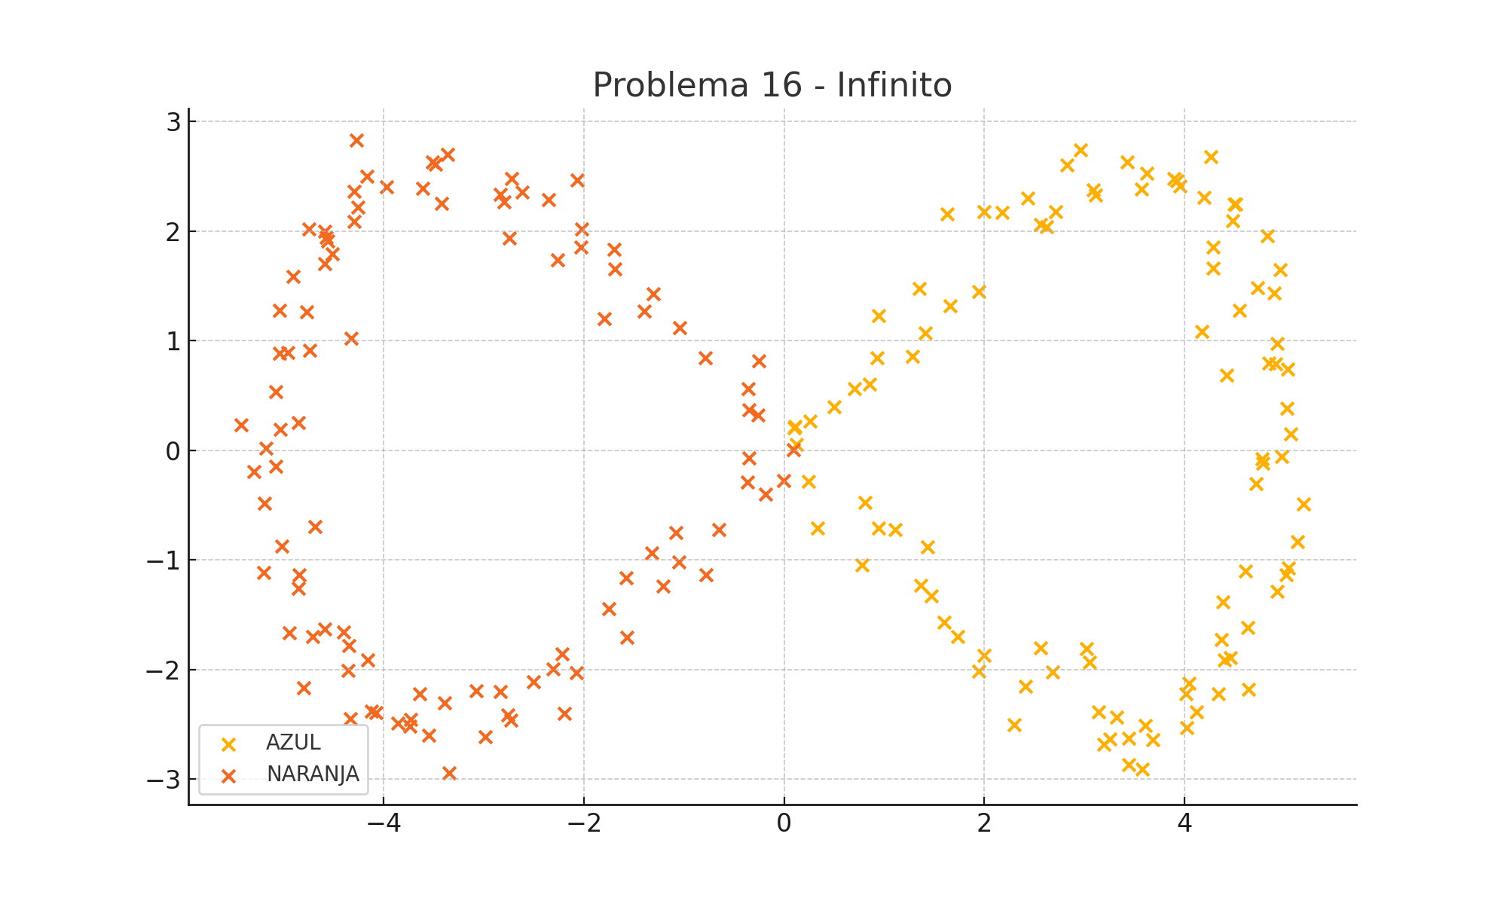
X1 | X2 | f(X1, X2) | Type
0.10670796405 | 0.21738056048 | 1 | AZUL
0.10081137718 | 0.20576993505 | 1 | AZUL
0.25896910498 | 0.26332079476 | 1 | AZUL
0.50137255314 | 0.3967344409 | 1 | AZUL
0.70360184872 | 0.56181505748 | 1 | AZUL
0.92785566576 | 0.84158269215 | 1 | AZUL
0.85331822732 | 0.60234658703 | 1 | AZUL
1.2790581603 | 0.85934452006 | 1 | AZUL
0.94175158836 | 1.2310651882 | 1 | AZUL
1.6587230621 | 1.3149262928 | 1 | AZUL
1.3534198455 | 1.4744650662 | 1 | AZUL
1.4065871675 | 1.0696984657 | 1 | AZUL
1.9469022114 | 1.4499158287 | 1 | AZUL
1.6271119274 | 2.1563453553 | 1 | AZUL
2.1776578429 | 2.1686331231 | 1 | AZUL
1.9958003969 | 2.1724838504 | 1 | AZUL
2.4316454935 | 2.2988884263 | 1 | AZUL
2.7129745999 | 2.1734786874 | 1 | AZUL
2.6248164609 | 2.0386552842 | 1 | AZUL
2.564268193 | 2.0623250588 | 1 | AZUL
3.1111743217 | 2.3278043413 | 1 | AZUL
3.0901593723 | 2.3718638658 | 1 | AZUL
2.9575103008 | 2.7407758757 | 1 | AZUL
2.8243481718 | 2.6003811918 | 1 | AZUL
3.6255573288 | 2.5255003526 | 1 | AZUL
3.4264946505 | 2.6285371373 | 1 | AZUL
3.8954541491 | 2.4793052273 | 1 | AZUL
3.5671354462 | 2.3786687807 | 1 | AZUL
3.9274641588 | 2.4554486278 | 1 | AZUL
3.9519701613 | 2.4120585769 | 1 | AZUL
4.2864074832 | 1.8519150181 | 1 | AZUL
4.2646550458 | 2.6797236952 | 1 | AZUL
4.5117434995 | 2.2478677957 | 1 | AZUL
4.1910489827 | 2.3096142209 | 1 | AZUL
4.4962848925 | 2.2449251566 | 1 | AZUL
4.4776295138 | 2.0910377104 | 1 | AZUL
4.8280193826 | 1.9540240506 | 1 | AZUL
4.2874147511 | 1.6616516333 | 1 | AZUL
4.7327954603 | 1.4795713067 | 1 | AZUL
4.9587338577 | 1.6480817943 | 1 | AZUL
4.8930022678 | 1.4310762203 | 1 | AZUL
4.5485426647 | 1.2775073953 | 1 | AZUL
4.9253620378 | 0.97129983502 | 1 | AZUL
4.1754456752 | 1.0844066293 | 1 | AZUL
4.4212008365 | 0.68336380861 | 1 | AZUL
4.8385422095 | 0.79543688351 | 1 | AZUL
4.9097601661 | 0.78770988578 | 1 | AZUL
5.0299165148 | 0.73904659597 | 1 | AZUL
5.023023817 | 0.38264895465 | 1 | AZUL
5.0630250957 | 0.14833347989 | 1 | AZUL
4.7789883685 | -0.12029122928 | 1 | AZUL
4.9705942411 | -0.05368165407 | 1 | AZUL
4.7124715562 | -0.30146167277 | 1 | AZUL
4.7744584619 | -0.077206004182 | 1 | AZUL
5.1849221234 | -0.4917629697 | 1 | AZUL
5.1309027681 | -0.83246555895 | 1 | AZUL
5.0165320344 | -1.1377609704 | 1 | AZUL
5.03784143 | -1.0741347529 | 1 | AZUL
4.9212055427 | -1.2839736951 | 1 | AZUL
4.6118595005 | -1.1018081483 | 1 | AZUL
4.6296266577 | -1.6172371833 | 1 | AZUL
4.635806912 | -2.1778071362 | 1 | AZUL
4.3840956253 | -1.3831114582 | 1 | AZUL
4.3681955382 | -1.7260039801 | 1 | AZUL
4.4586224079 | -1.8911041823 | 1 | AZUL
4.3971246994 | -1.9150498152 | 1 | AZUL
4.0432105361 | -2.1225955819 | 1 | AZUL
4.1199022997 | -2.3867430018 | 1 | AZUL
4.3404377244 | -2.2209285155 | 1 | AZUL
4.0247121137 | -2.5309776708 | 1 | AZUL
4.0120516279 | -2.220550993 | 1 | AZUL
3.6851980523 | -2.639273209 | 1 | AZUL
3.6092911002 | -2.5111544705 | 1 | AZUL
3.4398150923 | -2.8667156054 | 1 | AZUL
3.4407330865 | -2.6289900819 | 1 | AZUL
3.5757698362 | -2.9068826458 | 1 | AZUL
3.1973429116 | -2.681034163 | 1 | AZUL
3.144361813 | -2.3830438655 | 1 | AZUL
3.2563067345 | -2.6321841296 | 1 | AZUL
3.3226275408 | -2.4315834375 | 1 | AZUL
3.0543247546 | -1.9333617566 | 1 | AZUL
3.0176865772 | -1.8067047798 | 1 | AZUL
2.6782946348 | -2.0248652153 | 1 | AZUL
2.4111103596 | -2.1548930347 | 1 | AZUL
2.2956808834 | -2.5053665792 | 1 | AZUL
2.5598195606 | -1.802399661 | 1 | AZUL
1.9977589985 | -1.8737115678 | 1 | AZUL
1.9419958011 | -2.0122966591 | 1 | AZUL
1.5952378869 | -1.5684590336 | 1 | AZUL
1.4705591966 | -1.3254109824 | 1 | AZUL
1.7322106398 | -1.6975407892 | 1 | AZUL
1.3683163401 | -1.2346872707 | 1 | AZUL
1.4347701831 | -0.87916821761 | 1 | AZUL
1.1093526105 | -0.72154706166 | 1 | AZUL
0.77512186964 | -1.0430008705 | 1 | AZUL
0.94229057326 | -0.70873794604 | 1 | AZUL
0.81143589142 | -0.47750442841 | 1 | AZUL
0.33593811195 | -0.70854705945 | 1 | AZUL
0.12011135138 | 0.055509329323 | 1 | AZUL
0.24296509172 | -0.28189004528 | 1 | AZUL
-0.3492547288 | -0.069367866682 | -1 | NARANJA
-0.25977301798 | 0.32300495833 | -1 | NARANJA
-0.36038451284 | 0.55881800183 | -1 | NARANJA
-0.35123007786 | 0.36634786035 | -1 | NARANJA
-0.25668711694 | 0.81564508385 | -1 | NARANJA
-0.79007264991 | 0.84503869908 | -1 | NARANJA
-1.3087061363 | 1.4283075279 | -1 | NARANJA
-1.0422241997 | 1.1199819811 | -1 | NARANJA
-1.3988607264 | 1.2721258576 | -1 | NARANJA
-1.7939307341 | 1.2008349068 | -1 | NARANJA
-1.6873902408 | 1.6567041172 | -1 | NARANJA
-1.6951018809 | 1.831077923 | -1 | NARANJA
-2.0296632149 | 1.853456384 | -1 | NARANJA
-2.2623892121 | 1.7381234473 | -1 | NARANJA
-2.0258104924 | 2.0152552088 | -1 | NARANJA
-2.0693781784 | 2.4611439785 | -1 | NARANJA
-2.7456591133 | 1.9349304255 | -1 | NARANJA
-2.6180389574 | 2.3533695068 | -1 | NARANJA
-2.3524324594 | 2.2862749002 | -1 | NARANJA
-2.7996154071 | 2.2678304552 | -1 | NARANJA
-2.7187975192 | 2.476110357 | -1 | NARANJA
-2.8339773683 | 2.330435389 | -1 | NARANJA
-3.4185621585 | 2.2496954142 | -1 | NARANJA
-3.3629806641 | 2.697246357 | -1 | NARANJA
-3.4828659663 | 2.6091375512 | -1 | NARANJA
-3.5131148473 | 2.6312348209 | -1 | NARANJA
-3.9695743159 | 2.4046695463 | -1 | NARANJA
-4.2757750726 | 2.828416724 | -1 | NARANJA
-4.169296361 | 2.4990501252 | -1 | NARANJA
-3.612213259 | 2.3902375711 | -1 | NARANJA
-4.2948414734 | 2.3635104296 | -1 | NARANJA
-4.2573984882 | 2.2189397961 | -1 | NARANJA
-4.2979261473 | 2.0897036445 | -1 | NARANJA
-4.7452098716 | 2.0163934189 | -1 | NARANJA
-4.5879634383 | 1.9979648579 | -1 | NARANJA
-4.5722296696 | 1.9398757095 | -1 | NARANJA
-4.5870832631 | 1.705148356 | -1 | NARANJA
-4.9024577937 | 1.5838894075 | -1 | NARANJA
-4.5107770172 | 1.7907814196 | -1 | NARANJA
-5.0395798096 | 1.2775295395 | -1 | NARANJA
-4.5569906725 | 1.9089962139 | -1 | NARANJA
-4.9606010975 | 0.88835444162 | -1 | NARANJA
-4.3241014969 | 1.024509182 | -1 | NARANJA
-4.7365714325 | 0.91217248154 | -1 | NARANJA
-4.7707499616 | 1.2634048849 | -1 | NARANJA
-5.0745426094 | 0.53182662018 | -1 | NARANJA
-5.0413222282 | 0.88480373116 | -1 | NARANJA
-4.8514560156 | 0.25297476071 | -1 | NARANJA
-5.0308895179 | 0.19083986227 | -1 | NARANJA
-5.4210130082 | 0.22967852894 | -1 | NARANJA
-5.173998247 | 0.018412914346 | -1 | NARANJA
-5.0818423003 | -0.14874569201 | -1 | NARANJA
-5.191865847 | -0.48238596182 | -1 | NARANJA
-5.2964357873 | -0.1941347813 | -1 | NARANJA
-4.685375084 | -0.69925109164 | -1 | NARANJA
-5.0156719905 | -0.87431375162 | -1 | NARANJA
-5.1985868023 | -1.1179098596 | -1 | NARANJA
-4.8433852148 | -1.1322317965 | -1 | NARANJA
-4.9413877731 | -1.6624586377 | -1 | NARANJA
-4.8496570402 | -1.2573908915 | -1 | NARANJA
-4.7070555328 | -1.6958530427 | -1 | NARANJA
-4.592004881 | -1.632921787 | -1 | NARANJA
-4.803239373 | -2.1652236627 | -1 | NARANJA
-4.3993136024 | -1.6580695586 | -1 | NARANJA
-4.347631585 | -1.7809376562 | -1 | NARANJA
-4.1617577174 | -1.9135883223 | -1 | NARANJA
-4.3305814088 | -2.4461700498 | -1 | NARANJA
-4.1206936954 | -2.3761797813 | -1 | NARANJA
-4.354918017 | -2.0101656386 | -1 | NARANJA
-4.0805012448 | -2.3924169357 | -1 | NARANJA
-3.8611111286 | -2.490782982 | -1 | NARANJA
-3.7305840116 | -2.4546175622 | -1 | NARANJA
-3.7399445081 | -2.5184697896 | -1 | NARANJA
-3.548749381 | -2.5968341647 | -1 | NARANJA
-3.6412490412 | -2.2189237087 | -1 | NARANJA
-3.3889583809 | -2.3007119673 | -1 | NARANJA
-3.0787258613 | -2.1950209856 | -1 | NARANJA
-3.3446609443 | -2.9423530745 | -1 | NARANJA
-2.7296687333 | -2.4599714188 | -1 | NARANJA
-2.9848989088 | -2.614122512 | -1 | NARANJA
-2.836077077 | -2.2022193831 | -1 | NARANJA
-2.7584496777 | -2.4157936635 | -1 | NARANJA
-2.5004348977 | -2.1087842257 | -1 | NARANJA
-2.3060598411 | -1.9936745123 | -1 | NARANJA
-2.0727088925 | -2.0307273798 | -1 | NARANJA
-2.1986553448 | -2.3997963189 | -1 | NARANJA
-1.5695919707 | -1.7025406764 | -1 | NARANJA
-2.2176357765 | -1.8544661671 | -1 | NARANJA
-1.7548210691 | -1.4434212842 | -1 | NARANJA
-1.574842858 | -1.1663185205 | -1 | NARANJA
-1.2108523055 | -1.2396670303 | -1 | NARANJA
-1.3230617585 | -0.93914733153 | -1 | NARANJA
-1.0548808584 | -1.0183501966 | -1 | NARANJA
-1.0821885436 | -0.75185032487 | -1 | NARANJA
-0.77838013739 | -1.1363477531 | -1 | NARANJA
-0.64939926425 | -0.72516696106 | -1 | NARANJA
-0.36614942744 | -0.28740575203 | -1 | NARANJA
-0.0019506165658 | -0.27406510234 | -1 | NARANJA
-0.18349926764 | -0.40312890798 | -1 | NARANJA
0.095546807512 | 0.0052654775513 | -1 | NARANJA

